products
external_source | external_id | category_code | product_name | brand | description | price | currency | stock_status | image_preview | thumbnail_url | local_image_path | source_url | use_product | mood_code
IKEA | 605.578.02 | LIVING_ROOM_TABLE | BOLLSIDAN 볼시단 노트북스탠드 - 화이트 68x36 cm | IKEA | BOLLSIDAN 볼시단 노트북스탠드 - 화이트 68x36 cm. 집 전체에서 다양한 활동에 사용할 수 있는 유연한 만능 솔루션이에요. 가스 스프링 장치를 사용해 높이를 조절할 수 있어요. 전선이 연결되어 있지 않아 필요한 공간 어디로든 쉽게 테이블을 옮길 수 있죠. 앉아서 또는 서서 사용할 수 있습니다. 장시간 같은 자세에서 오는 피로감을 덜어주며 집중력도 높여줍니다. 받침대가 얇고 드러나지 않는 바퀴가 있어 소파나 침대 밑으로 쉽게 굴려 넣을 수 있어요. 멜라민 표면은 내구성이 좋고 얼룩이 지지 않아서 관리가 편합니다. | 99900 | KRW | https://schema.org/InStock | 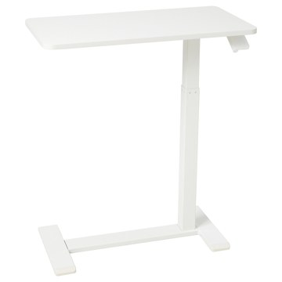 | https://www.ikea.com/kr/ko/images/products/bollsidan-laptop-stand-white__1163783_pe890330_s5.jpg | output_ikea_living_table\images\605.578.02.jpg | https://www.ikea.com/kr/ko/p/bollsidan-laptop-stand-white-60557802/ | 검토
IKEA | 005.414.23 | LIVING_ROOM_TABLE | HOLMERUD 홀메루드 보조테이블 - 참나무무늬 80x31 cm | IKEA | HOLMERUD 홀메루드 보조테이블 - 참나무무늬 80x31 cm. 깔끔하고 세련된 건축 형식 덕분에 방이 개성 있게 연출되고 커피테이블의 존재감이 돋보입니다. 소파의 팔걸이 길이에 꼭 맞춰 세울 수 있도록 제작되었지만, 벽에 기대어 설치할 수도 있습니다. 보조테이블을 추가해 소파 모서리 주변으로 배치하거나 소파 뒤로 낮은 수납공간을 멋지게 구성해 보세요. 이 테이블의 디자인 덕분에 오픈 수납공간에 물건을 정리하여 쉽게 꺼내어 쓸 수 있고 진열하기에도 좋습니다. 테이블상판 최대 하중: 15kg. | 0 | KRW |  | 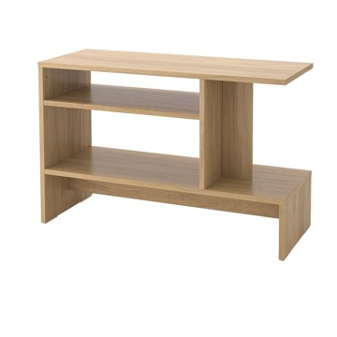 | https://www.ikea.com/kr/ko/images/products/holmerud-side-table-oak-effect__1193662_pe901564_s5.jpg | output_ikea_living_table\images\005.414.23.jpg | https://www.ikea.com/kr/ko/p/holmerud-side-table-oak-effect-00541423/ | 검토
IKEA | 505.407.08 | LIVING_ROOM_TABLE | HOLMERUD 홀메루드 보조테이블 - 다크브라운 80x31 cm | IKEA | HOLMERUD 홀메루드 보조테이블 - 다크브라운 80x31 cm. 깔끔하고 세련된 건축 형식 덕분에 방이 개성 있게 연출되고 커피테이블의 존재감이 돋보입니다. 소파의 팔걸이 길이에 꼭 맞춰 세울 수 있도록 제작되었지만, 벽에 기대어 설치할 수도 있습니다. 보조테이블을 추가해 소파 모서리 주변으로 배치하거나 소파 뒤로 낮은 수납공간을 멋지게 구성해 보세요. 이 테이블의 디자인 덕분에 오픈 수납공간에 물건을 정리하여 쉽게 꺼내어 쓸 수 있고 진열하기에도 좋습니다. 테이블상판 최대 하중: 15kg. | 0 | KRW |  | 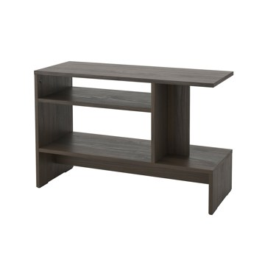 | https://www.ikea.com/kr/ko/images/products/holmerud-side-table-dark-brown__1193661_pe901561_s5.jpg | output_ikea_living_table\images\505.407.08.jpg | https://www.ikea.com/kr/ko/p/holmerud-side-table-dark-brown-50540708/ | 검토
IKEA | 104.764.79 | LIVING_ROOM_TABLE | BJÖRKÅSEN 비에르코센 노트북스탠드 - 베이지 | IKEA | BJÖRKÅSEN 비에르코센 노트북스탠드 - 베이지. 집 전체에서 다양한 활동에 사용할 수 있는 유연한 만능 솔루션이에요. BJÖRKÅSEN 비에르코센 노트북스탠드를 사용하면 상단을 쉽게 기울이고 높이를 조절해 편안한 자세로 작업할 수 있어요. 접기가 쉬워 좁은 공간에도 보관할 수 있어요. 상단을 기울이기만 하면 됩니다. 함께 구성된 컵홀더를 하부프레임에 끼워 항상 커피나 음료를 손닿는 가까이에 두세요. 테이블 상판의 최대 하중: 10kg. | 29900 | KRW | https://schema.org/InStock | 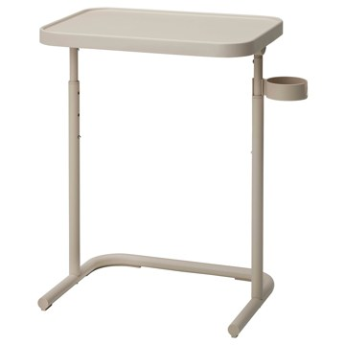 | https://www.ikea.com/kr/ko/images/products/bjoerkasen-laptop-stand-beige__0955982_pe804391_s5.jpg | output_ikea_living_table\images\104.764.79.jpg | https://www.ikea.com/kr/ko/p/bjoerkasen-laptop-stand-beige-10476479/ | 검토
IKEA | 706.364.27 | LIVING_ROOM_TABLE | BJÖRKÅSEN 비에르코센 노트북스탠드 - 옐로그린 | IKEA | BJÖRKÅSEN 비에르코센 노트북스탠드 - 옐로그린. 집 전체에서 다양한 활동에 사용할 수 있는 유연한 만능 솔루션이에요. BJÖRKÅSEN 비에르코센 노트북스탠드를 사용하면 상단을 쉽게 기울이고 높이를 조절해 편안한 자세로 작업할 수 있어요. 접기가 쉬워 좁은 공간에도 보관할 수 있어요. 상단을 기울이기만 하면 됩니다. 함께 구성된 컵홀더를 하부프레임에 끼워 항상 커피나 음료를 손닿는 가까이에 두세요. 테이블 상판의 최대 하중: 10kg. | 29900 | KRW | https://schema.org/InStock | 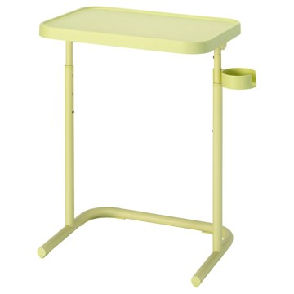 | https://www.ikea.com/kr/ko/images/products/bjoerkasen-laptop-stand-yellow-green__1487984_pe1003263_s5.jpg | output_ikea_living_table\images\706.364.27.jpg | https://www.ikea.com/kr/ko/p/bjoerkasen-laptop-stand-yellow-green-70636427/ | 검토
IKEA | 805.560.62 | LIVING_ROOM_TABLE | BRUKSVARA 브룩스바라 보조테이블 - 화이트 42x30 cm | IKEA | BRUKSVARA 브룩스바라 보조테이블 - 화이트 42x30 cm. 가벼워서 쉽게 옮길 수 있습니다. 집 안 곳곳에서 다양한 활동을 위해 사용할 수 있는 유연하고 활용도 높은 솔루션이에요. 플라스틱 다리받침이 있어서 바닥에 흠집이 생기지 않습니다. 테이블 상판의 최대 하중: 10kg. | 0 | KRW |  | 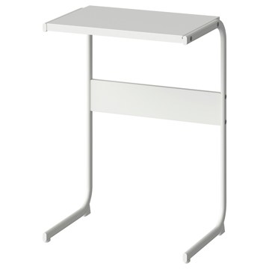 | https://www.ikea.com/kr/ko/images/products/bruksvara-side-table-white__1183541_pe897492_s5.jpg | output_ikea_living_table\images\805.560.62.jpg | https://www.ikea.com/kr/ko/p/bruksvara-side-table-white-80556062/ | 검토
IKEA | 905.582.30 | LIVING_ROOM_TABLE | BRUKSVARA 브룩스바라 보조테이블 - 앤트러싸이트 42x30 cm | IKEA | BRUKSVARA 브룩스바라 보조테이블 - 앤트러싸이트 42x30 cm. 가벼워서 쉽게 옮길 수 있습니다. 집 안 곳곳에서 다양한 활동을 위해 사용할 수 있는 유연하고 활용도 높은 솔루션이에요. 플라스틱 다리받침이 있어서 바닥에 흠집이 생기지 않습니다. 테이블 상판의 최대 하중: 10kg. | 0 | KRW |  | 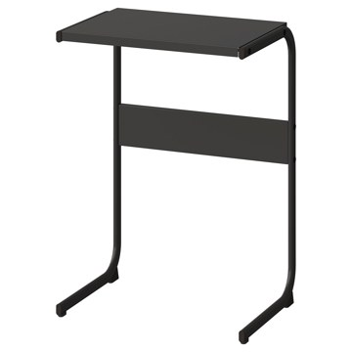 | https://www.ikea.com/kr/ko/images/products/bruksvara-side-table-anthracite__1172836_pe893588_s5.jpg | output_ikea_living_table\images\905.582.30.jpg | https://www.ikea.com/kr/ko/p/bruksvara-side-table-anthracite-90558230/ | 검토
IKEA | 105.582.29 | LIVING_ROOM_TABLE | BRUKSVARA 브룩스바라 보조테이블 - 블루 42x30 cm | IKEA | BRUKSVARA 브룩스바라 보조테이블 - 블루 42x30 cm. 가벼워서 쉽게 옮길 수 있습니다. 집 안 곳곳에서 다양한 활동을 위해 사용할 수 있는 유연하고 활용도 높은 솔루션이에요. 플라스틱 다리받침이 있어서 바닥에 흠집이 생기지 않습니다. 테이블 상판의 최대 하중: 10kg. | 24900 | KRW | https://schema.org/InStoreOnly | 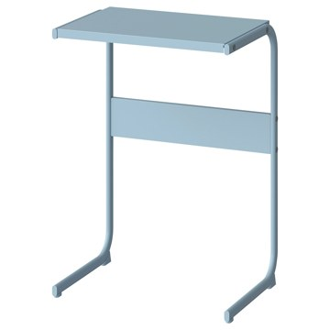 | https://www.ikea.com/kr/ko/images/products/bruksvara-side-table-blue__1182430_pe897210_s5.jpg | output_ikea_living_table\images\105.582.29.jpg | https://www.ikea.com/kr/ko/p/bruksvara-side-table-blue-10558229/ | 검토
IKEA | 905.340.03 | LIVING_ROOM_TABLE | GLADOM 글라돔 트레이테이블 - 라이트블루 45x53 cm | IKEA | GLADOM 글라돔 트레이테이블 - 라이트블루 45x53 cm. 트레이를 빼서 쟁반으로 사용할 수도 있습니다. 테두리가 있어서 옮기기 쉽고 유리잔이나 그릇이 밖으로 떨어지지 않습니다. 구멍에 맞출 필요 없이 트레이를 테이블 프레임 위에 곧바로 올려놓을 수 있어서 사용 후 트레이를 되돌려 놓기가 쉬워요. 내구성이 뛰어난 파우더코팅 강철 표면은 청소가 쉽고, 은은하고 매력적인 반사가 특징인 매끄러운 새틴 마감으로 완성했습니다. 테이블을 쉽게 들어 필요한 곳으로 옮길 수 있습니다. 실내 사용 전용. 테이블 상판의 최대 하중: 10kg. | 0 | KRW |  | 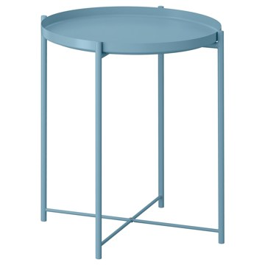 | https://www.ikea.com/kr/ko/images/products/gladom-tray-table-light-blue__1500030_pe1006860_s5.jpg | output_ikea_living_table\images\905.340.03.jpg | https://www.ikea.com/kr/ko/p/gladom-tray-table-light-blue-90534003/ | 검토
IKEA | 503.378.20 | LIVING_ROOM_TABLE | GLADOM 글라돔 트레이테이블 - 화이트 45x53 cm | IKEA | GLADOM 글라돔 트레이테이블 - 화이트 45x53 cm. 트레이를 빼서 쟁반으로 사용할 수도 있습니다. 테두리가 있어서 옮기기 쉽고 유리잔이나 그릇이 밖으로 떨어지지 않습니다. 구멍에 맞출 필요 없이 트레이를 테이블 프레임 위에 곧바로 올려놓을 수 있어서 사용 후 트레이를 되돌려 놓기가 쉬워요. 내구성이 뛰어난 파우더코팅 강철 표면은 청소가 쉽고, 은은하고 매력적인 반사가 특징인 매끄러운 새틴 마감으로 완성했습니다. 트레이, 다리, 하단 십자가 형태의 균형 잡힌 비율이 다리의 두께와 트레이 사이에 멋스러운 대비를 만들어냅니다. | 0 | KRW |  | 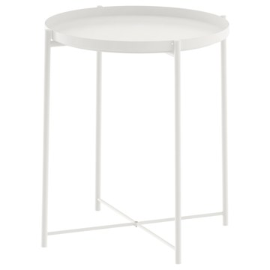 | https://www.ikea.com/kr/ko/images/products/gladom-tray-table-white__0470732_pe612912_s5.jpg | output_ikea_living_table\images\503.378.20.jpg | https://www.ikea.com/kr/ko/p/gladom-tray-table-white-50337820/ | 검토
IKEA | 505.784.52 | LIVING_ROOM_TABLE | GLADOM 글라돔 트레이테이블 - 다크그레이-그린 45x53 cm | IKEA | GLADOM 글라돔 트레이테이블 - 다크그레이-그린 45x53 cm. 트레이를 빼서 쟁반으로 사용할 수도 있습니다. 테두리가 있어서 옮기기 쉽고 유리잔이나 그릇이 밖으로 떨어지지 않습니다. 구멍에 맞출 필요 없이 트레이를 테이블 프레임 위에 곧바로 올려놓을 수 있어서 사용 후 트레이를 되돌려 놓기가 쉬워요. 내구성이 뛰어난 파우더코팅 강철 표면은 청소가 쉽고, 은은하고 매력적인 반사가 특징인 매끄러운 새틴 마감으로 완성했습니다. 테이블을 쉽게 들어 필요한 곳으로 옮길 수 있습니다. 실내 사용 전용. | 0 | KRW |  | 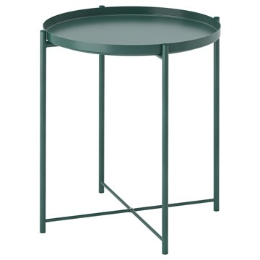 | https://www.ikea.com/kr/ko/images/products/gladom-tray-table-dark-grey-green__1344610_pe949913_s5.jpg | output_ikea_living_table\images\505.784.52.jpg | https://www.ikea.com/kr/ko/p/gladom-tray-table-dark-grey-green-50578452/ | 검토
IKEA | 004.119.97 | LIVING_ROOM_TABLE | GLADOM 글라돔 트레이테이블 - 블랙 45x53 cm | IKEA | GLADOM 글라돔 트레이테이블 - 블랙 45x53 cm. 트레이를 빼서 쟁반으로 사용할 수도 있습니다. 테두리가 있어서 옮기기 쉽고 유리잔이나 그릇이 밖으로 떨어지지 않습니다. 구멍에 맞출 필요 없이 트레이를 테이블 프레임 위에 곧바로 올려놓을 수 있어서 사용 후 트레이를 되돌려 놓기가 쉬워요. 내구성이 뛰어난 파우더코팅 강철 표면은 청소가 쉽고, 은은하고 매력적인 반사가 특징인 매끄러운 새틴 마감으로 완성했습니다. 트레이, 다리, 하단 십자가 형태의 균형 잡힌 비율이 다리의 두께와 트레이 사이에 멋스러운 대비를 만들어냅니다. | 0 | KRW |  | 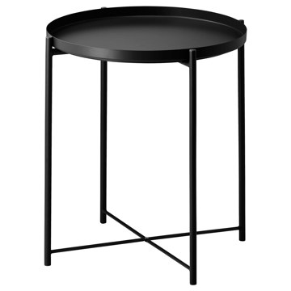 | https://www.ikea.com/kr/ko/images/products/gladom-tray-table-black__0567223_pe664991_s5.jpg | output_ikea_living_table\images\004.119.97.jpg | https://www.ikea.com/kr/ko/p/gladom-tray-table-black-00411997/ | 검토
IKEA | 306.061.68 | LIVING_ROOM_TABLE | GRIMSARBO 그림사르보 보조테이블 - 소나무 합판/브라이트레드 | IKEA | GRIMSARBO 그림사르보 보조테이블 - 소나무 합판/브라이트레드. 테이블 상판 아래에 안경과 책처럼 자주 사용하는 물건을 보관해 보세요. 이렇게 하면 물건을 순서대로 정리하고 테이블 위를 깔끔하게 유지할 수 있어요. 테이블 상판은 가운데 구멍을 사용하여 물건을 숨기거나 꺼낼 때 쉽게 분리할 수 있어요. 테이블을 쉽게 들어 필요한 곳으로 옮길 수 있습니다. 금속과 원목으로 만들었어요. 오래 가는 튼튼하고 유행을 타지 않는 소재죠. 다리받침의 높이를 조절할 수 있어서 고르지 않은 바닥에도 안정적으로 세울 수 있습니다. | 0 | KRW |  | 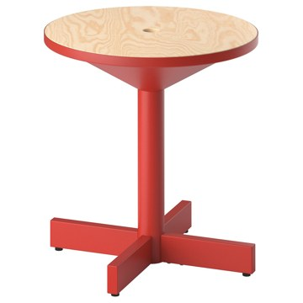 | https://www.ikea.com/kr/ko/images/products/grimsarbo-side-table-pine-plywood-bright-red__1388878_pe965003_s5.jpg | output_ikea_living_table\images\306.061.68.jpg | https://www.ikea.com/kr/ko/p/grimsarbo-side-table-pine-plywood-bright-red-30606168/ | 검토
IKEA | 706.061.66 | LIVING_ROOM_TABLE | GRIMSARBO 그림사르보 보조테이블 - 소나무 합판/블랙 | IKEA | GRIMSARBO 그림사르보 보조테이블 - 소나무 합판/블랙. 테이블 상판 아래에 안경과 책처럼 자주 사용하는 물건을 보관해 보세요. 이렇게 하면 물건을 순서대로 정리하고 테이블 위를 깔끔하게 유지할 수 있어요. 테이블 상판은 가운데 구멍을 사용하여 물건을 숨기거나 꺼낼 때 쉽게 분리할 수 있어요. 테이블을 쉽게 들어 필요한 곳으로 옮길 수 있습니다. 금속과 원목으로 만들었어요. 오래 가는 튼튼하고 유행을 타지 않는 소재죠. 다리받침의 높이를 조절할 수 있어서 고르지 않은 바닥에도 안정적으로 세울 수 있습니다. 실내 사용 전용. | 0 | KRW |  | 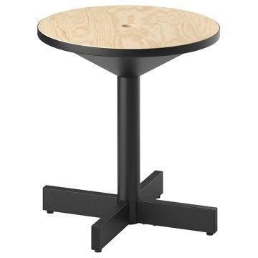 | https://www.ikea.com/kr/ko/images/products/grimsarbo-side-table-pine-plywood-black__1388880_pe965001_s5.jpg | output_ikea_living_table\images\706.061.66.jpg | https://www.ikea.com/kr/ko/p/grimsarbo-side-table-pine-plywood-black-70606166/ | 검토
IKEA | 804.820.52 | LIVING_ROOM_TABLE | OLSERÖD 올세뢰드 보조테이블 - 앤트러싸이트/자작나무 효과 다크옐로 53x50 cm | IKEA | OLSERÖD 올세뢰드 보조테이블 - 앤트러싸이트/자작나무 효과 다크옐로 53x50 cm. 이 다용도 테이블은 소파에서 즐기는 다양한 활동에 맞게 약간 높은 보조테이블에서 낮은 커피테이블로 순식간에 바꿀 수 있어요. 보조테이블의 스마트한 디자인 덕분에 테이블상판을 무릎 위로 끌어당기면 TV를 보면서 제대로 된 저녁 식사를 즐길 수 있어요. 음식을 쏟거나 다리가 하부프레임에 걸릴까 걱정하지 않아도 돼요. 테이블은 쉽게 들어서 옮길 수 있기 때문에 암체어 옆에 두거나 독서 공간에 두는 등 다양한 공간과 상황에서 사용할 수 있어요. | 39900 | KRW | https://schema.org/InStock | 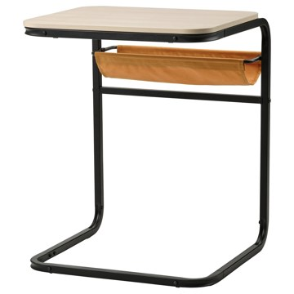 | https://www.ikea.com/kr/ko/images/products/olseroed-side-table-anthracite-birch-effect-dark-yellow__1150822_pe884680_s5.jpg | output_ikea_living_table\images\804.820.52.jpg | https://www.ikea.com/kr/ko/p/olseroed-side-table-anthracite-birch-effect-dark-yellow-80482052/ | 검토
IKEA | 205.309.18 | LIVING_ROOM_TABLE | OLSERÖD 올세뢰드 보조테이블 - 앤트러싸이트/다크그레이 53x50 cm | IKEA | OLSERÖD 올세뢰드 보조테이블 - 앤트러싸이트/다크그레이 53x50 cm. 이 다용도 테이블은 소파에서 즐기는 다양한 활동에 맞게 약간 높은 보조테이블에서 낮은 커피테이블로 순식간에 바꿀 수 있어요. 보조테이블의 스마트한 디자인 덕분에 테이블상판을 무릎 위로 끌어당기면 TV를 보면서 제대로 된 저녁 식사를 즐길 수 있어요. 음식을 쏟거나 다리가 하부프레임에 걸릴까 걱정하지 않아도 돼요. 깔끔한 모양, 인더스트리얼 감성, 톤다운된 색상의 이 테이블은 대부분의 데코와 잘 어우러지며 집 안 전체에 멋진 디자인 요소를 더해줘요. | 39900 | KRW | https://schema.org/InStock | 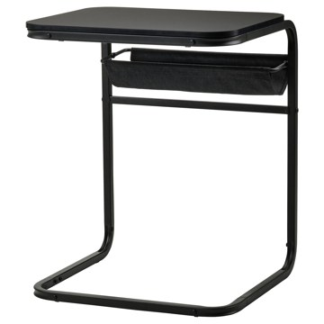 | https://www.ikea.com/kr/ko/images/products/olseroed-side-table-anthracite-dark-grey__1150823_pe884681_s5.jpg | output_ikea_living_table\images\205.309.18.jpg | https://www.ikea.com/kr/ko/p/olseroed-side-table-anthracite-dark-grey-20530918/ | 검토
IKEA | 202.471.28 | LIVING_ROOM_TABLE | NESNA 네스나 침대협탁 - 대나무 36x35 cm | IKEA | NESNA 네스나 침대협탁 - 대나무 36x35 cm. 대나무는 내구성이 좋은 천연 소재입니다. 취급주의! 가장자리가 손상되거나 표면이 긁혔을 경우 유리가 갑자기 금이 가거나 깨질 수 있습니다 측면으로 부딪히지 않도록 해 주세요. 측면이 가장 취약한 부분입니다. | 0 | KRW |  | 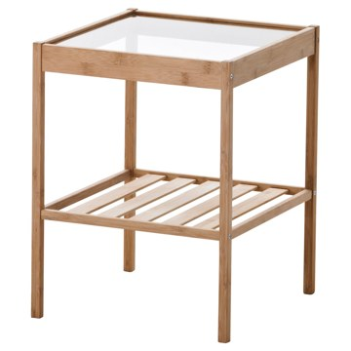 | https://www.ikea.com/kr/ko/images/products/nesna-bedside-table-bamboo__0133450_pe288918_s5.jpg | output_ikea_living_table\images\202.471.28.jpg | https://www.ikea.com/kr/ko/p/nesna-bedside-table-bamboo-20247128/ | 검토
IKEA | 805.763.19 | LIVING_ROOM_TABLE | KNARREVIK 크나레비크 침대협탁 - 블랙 37x28x45 cm | IKEA | KNARREVIK 크나레비크 침대협탁 - 블랙 37x28x45 cm. 용접 연결 없이 금속 막대로 이루어진 구조로 조립이 간단하고 모던한 느낌을 연출할 수 있습니다. 테이블 상판 아래를 실용적인 수납공간으로 활용할 수 있습니다. 좁은 공간에서도 사용할 수 있습니다. 가벼워서 쉽게 옮길 수 있습니다. 실내 사용 전용. 이 테이블은 가벼운 비가정용 사용 환경을 기준으로 테스트를 거쳤으며, EN 15372 표준에 명시된 안전성, 내구성 및 안정성 요건에 부합합니다. | 0 | KRW |  | 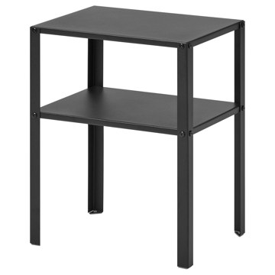 | https://www.ikea.com/kr/ko/images/products/knarrevik-bedside-table-black__1255280_pe924479_s5.jpg | output_ikea_living_table\images\805.763.19.jpg | https://www.ikea.com/kr/ko/p/knarrevik-bedside-table-black-80576319/ | 검토
IKEA | 206.279.82 | LIVING_ROOM_TABLE | UGGLERUM 우글레룸 보조테이블 - 브라운 46x40 cm | IKEA | UGGLERUM 우글레룸 보조테이블 - 브라운 46x40 cm. 클래식한 미드센추리 디자인에서 영감을 얻었으며, 깔끔한 라인, 수공예 느낌의 세심한 디테일, 따스하면서 세련된 호두나무 색감을 자랑합니다. 은은한 곡선과 원형 가장자리가 돋보이는 조각품 형태가 디자인에 다른 차원의 특별함을 더합니다. 필요에 따라 쉽게 놓는 자리를 바꿔보세요. 상판을 몸 가까이로 당기고 싶으면 하단 부분을 암체어나 소파 아래로 밀어 넣으면 돼요. 동일한 느낌의 커피테이블과 조합하면 일관된 느낌으로 연출할 수 있죠. 테이블상판 최대 하중: 15kg. | 89900 | KRW | https://schema.org/InStock | 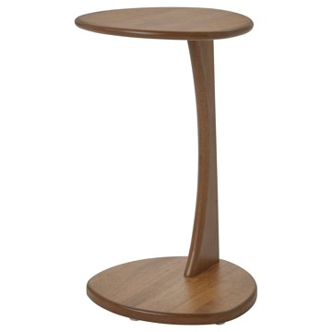 | https://www.ikea.com/kr/ko/images/products/ugglerum-side-table-brown__1489736_pe1003956_s5.jpg | output_ikea_living_table\images\206.279.82.jpg | https://www.ikea.com/kr/ko/p/ugglerum-side-table-brown-20627982/ | 검토
IKEA | 605.699.80 | LIVING_ROOM_TABLE | HATTÅSEN 하토센 침대협탁/선반유닛 - 화이트 | IKEA | HATTÅSEN 하토센 침대협탁/선반유닛 - 화이트. 두 선반 모두 테두리가 높아서 테이블을 옮길 때도 물건이 떨어질 염려가 없어요. 테이블 한쪽에 손잡이가 있어 청소할 때 쉽게 옮길 수 있어요. 플랫팩 하나에 가볍고 실용적으로 포장되어 있어서 손쉽게 집으로 가져오고 원하는 곳 어디든 이동할 수 있어요. 좁은 공간에서도 사용할 수 있습니다. | 0 | KRW |  | 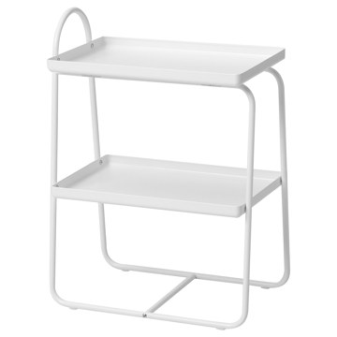 | https://www.ikea.com/kr/ko/images/products/hattasen-bedside-table-shelf-unit-white__1111044_pe870647_s5.jpg | output_ikea_living_table\images\605.699.80.jpg | https://www.ikea.com/kr/ko/p/hattasen-bedside-table-shelf-unit-white-60569980/ | 검토
IKEA | 703.034.47 | LIVING_ROOM_TABLE | VITTSJÖ 빗셰 노트북스탠드 - 화이트/유리 35x65 cm | IKEA | VITTSJÖ 빗셰 노트북스탠드 - 화이트/유리 35x65 cm. 강화유리와 메탈 소재를 사용하여 내구성이 뛰어나고 경쾌한 느낌을 줍니다. 취급주의! 가장자리가 손상되거나 표면이 긁혔을 경우 유리가 갑자기 금이 가거나 깨질 수 있습니다 측면으로 부딪히지 않도록 해 주세요. 측면이 가장 취약한 부분입니다. 공공장소에서 사용할 수 있도록 개발되었으며 EN 12521 및 EN 1730의 안전성 및 내구성, 안정성 기준에 부합하는 테이블입니다. 지역사회의 규칙에 따라 재활용 또는 에너지 회수를 위해 분리 배출할 수 있습니다. | 39900 | KRW | https://schema.org/InStock | 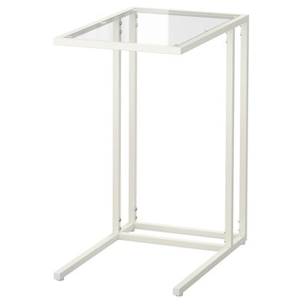 | https://www.ikea.com/kr/ko/images/products/vittsjoe-laptop-stand-white-glass__0324875_pe517662_s5.jpg | output_ikea_living_table\images\703.034.47.jpg | https://www.ikea.com/kr/ko/p/vittsjoe-laptop-stand-white-glass-70303447/ | 검토
IKEA | 802.502.50 | LIVING_ROOM_TABLE | VITTSJÖ 빗셰 노트북스탠드 - 블랙브라운/유리 35x65 cm | IKEA | VITTSJÖ 빗셰 노트북스탠드 - 블랙브라운/유리 35x65 cm. 강화유리와 메탈 소재를 사용하여 내구성이 뛰어나고 경쾌한 느낌을 줍니다. 취급주의! 가장자리가 손상되거나 표면이 긁혔을 경우 유리가 갑자기 금이 가거나 깨질 수 있습니다 측면으로 부딪히지 않도록 해 주세요. 측면이 가장 취약한 부분입니다. 공공장소에서 사용할 수 있도록 개발되었으며 EN 12521 및 EN 1730의 안전성 및 내구성, 안정성 기준에 부합하는 테이블입니다. 지역사회의 규칙에 따라 재활용 또는 에너지 회수를 위해 분리 배출할 수 있습니다. | 39900 | KRW | https://schema.org/InStock | 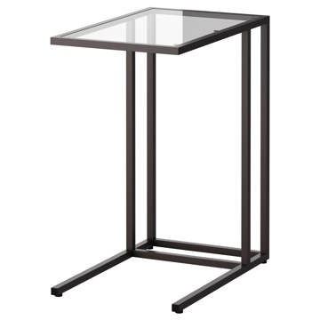 | https://www.ikea.com/kr/ko/images/products/vittsjoe-laptop-stand-black-brown-glass__0176250_pe329143_s5.jpg | output_ikea_living_table\images\802.502.50.jpg | https://www.ikea.com/kr/ko/p/vittsjoe-laptop-stand-black-brown-glass-80250250/ | 검토
IKEA | 606.198.81 | LIVING_ROOM_TABLE | BORGEBY 보리에뷔 보조테이블 - 자작나무무늬목 46 cm | IKEA | BORGEBY 보리에뷔 보조테이블 - 자작나무무늬목 46 cm. 부드럽고 둥근 디자인이 심플하면서 세련된 우아함을 선사하여 테이블의 균형과 조화가 더욱 돋보입니다. 공공장소에서 사용하기에 적합합니다. 다재다능한 보조테이블을 커피테이블과 침대협탁으로 사용할 수 있어요. 어떤 용도로 사용할지는 상상력에 달려 있어요! 각진 곳 없이 둥글고 통풍이 잘되는 모양과 매끄러운 표면, 천연 자재가 어우러져 다양한 거실에서의 생활 패턴과 인테리어에 적합한 테이블이에요. 편리한 크기와 가벼운 무게 덕분에 테이블을 필요한 위치로 쉽게 옮길 수 있어요. | 99900 | KRW | https://schema.org/InStock | 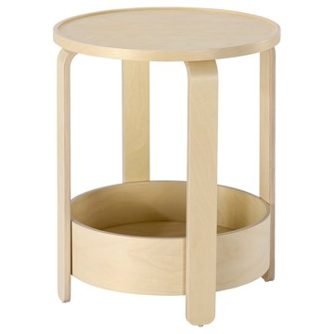 | https://www.ikea.com/kr/ko/images/products/borgeby-side-table-birch-veneer__1472146_pe997462_s5.jpg | output_ikea_living_table\images\606.198.81.jpg | https://www.ikea.com/kr/ko/p/borgeby-side-table-birch-veneer-60619881/ | 검토
IKEA | 206.198.83 | LIVING_ROOM_TABLE | BORGEBY 보리에뷔 보조테이블 - 블랙 46 cm | IKEA | BORGEBY 보리에뷔 보조테이블 - 블랙 46 cm. 부드럽고 둥근 디자인이 심플하면서 세련된 우아함을 선사하여 테이블의 균형과 조화가 더욱 돋보입니다. 공공장소에서 사용하기에 적합합니다. 다재다능한 보조테이블을 커피테이블과 침대협탁으로 사용할 수 있어요. 어떤 용도로 사용할지는 상상력에 달려 있어요! 각진 곳 없이 둥글고 통풍이 잘되는 모양과 매끄러운 표면, 천연 자재가 어우러져 다양한 거실에서의 생활 패턴과 인테리어에 적합한 테이블이에요. 편리한 크기와 가벼운 무게 덕분에 테이블을 필요한 위치로 쉽게 옮길 수 있어요. | 99900 | KRW | https://schema.org/InStock | 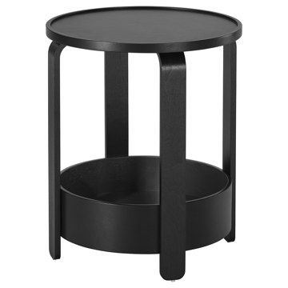 | https://www.ikea.com/kr/ko/images/products/borgeby-side-table-black__1472145_pe997463_s5.jpg | output_ikea_living_table\images\206.198.83.jpg | https://www.ikea.com/kr/ko/p/borgeby-side-table-black-20619883/ | 검토
IKEA | 805.831.07 | LIVING_ROOM_TABLE | GRÅFJÄLLET 그로피엘레트 침대협탁 - 화이트 45x36x59 cm | IKEA | GRÅFJÄLLET 그로피엘레트 침대협탁 - 화이트 45x36x59 cm. 깔끔하고 대담한 선과 눈에 띠는 금속 조인트 및 부속품 등의 디테일은 일반 공장과 산업 현장에서 영감을 얻었어요. 기본 기능이 갖춰진 가구를 찾고 있든, 무언가로 집에 약간의 가공되지 않은 빈티지한 느낌을 연출하고 싶든, 튼튼한 금속 소재를 사용한 덕분에 다양한 스타일에 잘 어우러집니다. 침대협탁은 방에 차분한 분위기를 연출하는 도어 수납공간과 자주 사용하는 물건을 쉽게 꺼낼 수 있는 2단 오픈 수납공간으로 구성되어 있습니다. 실내 사용 전용. | 0 | KRW |  | 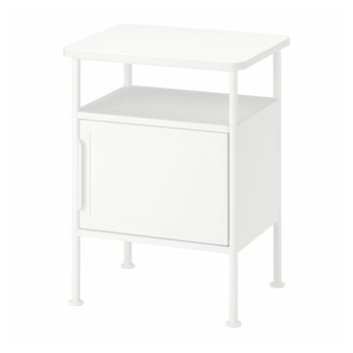 | https://www.ikea.com/kr/ko/images/products/grafjaellet-bedside-table-white__1327643_pe944531_s5.jpg | output_ikea_living_table\images\805.831.07.jpg | https://www.ikea.com/kr/ko/p/grafjaellet-bedside-table-white-80583107/ | 검토
IKEA | 405.702.20 | LIVING_ROOM_TABLE | GRÅFJÄLLET 그로피엘레트 침대협탁 - 앤트러싸이트 45x36x59 cm | IKEA | GRÅFJÄLLET 그로피엘레트 침대협탁 - 앤트러싸이트 45x36x59 cm. 깔끔하고 대담한 선과 눈에 띠는 금속 조인트 및 부속품 등의 디테일은 일반 공장과 산업 현장에서 영감을 얻었어요. 기본 기능이 갖춰진 가구를 찾고 있든, 무언가로 집에 약간의 가공되지 않은 빈티지한 느낌을 연출하고 싶든, 튼튼한 금속 소재를 사용한 덕분에 다양한 스타일에 잘 어우러집니다. 침대협탁은 방에 차분한 분위기를 연출하는 도어 수납공간과 자주 사용하는 물건을 쉽게 꺼낼 수 있는 2단 오픈 수납공간으로 구성되어 있습니다. 실내 사용 전용. | 0 | KRW |  | 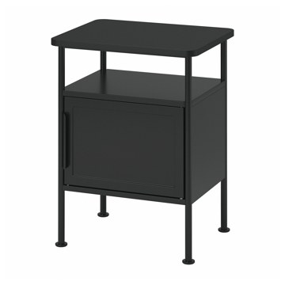 | https://www.ikea.com/kr/ko/images/products/grafjaellet-bedside-table-anthracite__1327638_pe944536_s5.jpg | output_ikea_living_table\images\405.702.20.jpg | https://www.ikea.com/kr/ko/p/grafjaellet-bedside-table-anthracite-40570220/ | 검토
IKEA | 105.147.92 | LIVING_ROOM_TABLE | LACK 라크 보조테이블 - 화이트 35x35 cm | IKEA | LACK 라크 보조테이블 - 화이트 35x35 cm. 다양한 필요에 맞게 사용할 수 있는 디자인의 화이트 LACK 라크 테이블이에요. 집안의 다른 가구와 매치하기도 쉽습니다. 벌집모양 종이 구조로 이루어져 가벼우면서도 견고합니다. 집에 쉽게 가져가 원하는 곳에 두고, 집 전체로 편리하게 옮길 수 있어요. 테이블을 단독으로 사용할 수도, 더 큰 LACK 라크 테이블(55x55cm) 아래로 밀어 넣어 네스팅테이블로 활용할 수도 있어요. 사용하지 않을 때는 이렇게 공간을 절약해보세요. 테이블 상판의 최대 하중: 10kg. | 9000 | KRW | https://schema.org/InStock | 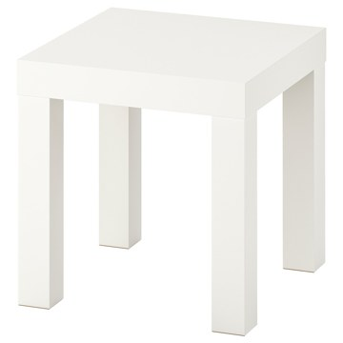 | https://www.ikea.com/kr/ko/images/products/lack-side-table-white__1057250_pe848800_s5.jpg | output_ikea_living_table\images\105.147.92.jpg | https://www.ikea.com/kr/ko/p/lack-side-table-white-10514792/ | 검토
IKEA | 706.280.31 | LIVING_ROOM_TABLE | VALNÄS 발네스 수납트롤리테이블 - 참나무무늬목 | IKEA | VALNÄS 발네스 수납트롤리테이블 - 참나무무늬목. 부드러운 원형의 세련된 트롤리는 근사한 디자인을 자랑하며, 서빙할 때 실용적이에요. 트레이의 가장자리에 높이를 적용하여 특별한 느낌을 선사하고 물건이 떨어지지 않도록 방지합니다. 윗단 트레이를 들어 올려 테이블이나 쿠션형스툴, 풋스툴로 가져갈 수 있어요. 하단의 플라스틱 패드 덕분에 테이블 상판을 보호할 수 있으며, 트레이를 들어 올릴 때 손을 트레이 아래로 밀어 넣어 쉽게 분리할 수 있습니다. 하단 트레이에 태블릿과 잡지, 책을 수납하여 항상 가까이에 둘 수 있어요. | 229000 | KRW | https://schema.org/InStock | 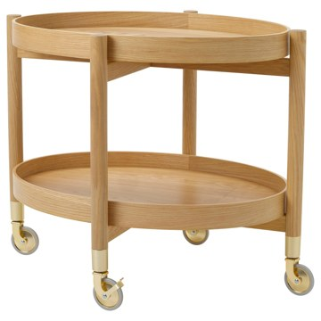 | https://www.ikea.com/kr/ko/images/products/valnaes-trolley-table-with-storage-oak-veneer__1547675_pe1020626_s5.jpg | output_ikea_living_table\images\706.280.31.jpg | https://www.ikea.com/kr/ko/p/valnaes-trolley-table-with-storage-oak-veneer-70628031/ | 검토
IKEA | 405.862.59 | LIVING_ROOM_TABLE | BRÄNNBOLL 브렌볼 이동식선반유닛 - 화이트 56x62 cm | IKEA | BRÄNNBOLL 브렌볼 이동식선반유닛 - 화이트 56x62 cm. 선반유닛은 게임 장비에 맞춰 구성할 수 있어요. 칸막이를 가로나 세로 방향으로 배치할 수 있는 덕분이죠. 고무 스트랩, 후크, 브래킷, 측면 보관함에 게임 장비와 케이블을 정리할 수 있으므로 모니터에서 플레이 시작을 알리는 순간에 필요한 물건을 곧장 찾을 수 있어요. 좌우측에 장착할 수 있는 측면 보관함에는 작은 게임용품을 넣어 두거나 좋아하는 게임 타이틀을 수납해 바꿔가며 즐길 수 있습니다. 선반당 최대 하중: 15kg 후크당 최대 하중: 2kg. | 0 | KRW |  | 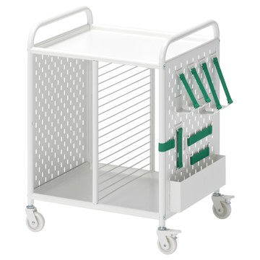 | https://www.ikea.com/kr/ko/images/products/braennboll-shelving-unit-on-castors-white__1336717_pe947454_s5.jpg | output_ikea_living_table\images\405.862.59.jpg | https://www.ikea.com/kr/ko/p/braennboll-shelving-unit-on-castors-white-40586259/ | 검토
IKEA | 405.013.21 | LIVING_ROOM_TABLE | PERJOHAN 페리오한 수납스툴 - 소나무 | IKEA | PERJOHAN 페리오한 수납스툴 - 소나무. 수납공간이 있는 이 튼튼한 나무 스툴을 식탁 옆에 두거나, 침실에서 협탁으로 활용하거나, 앉을 데가 필요한 곳에 두세요. 수납공간이 있어서 공간을 효과적으로 활용할 수 있어요. 상단에 컷아웃 손잡이가 있어서 스툴을 필요한 곳으로 쉽게 이동할 수 있어요. 소나무 원목으로 만든 이 가구는 자연스러운 특색이 가득해요. 독특한 나뭇결과 색감 변화 덕분에 단 하나뿐인 특별함을 자랑합니다. 가공하지 않은 원목은 그 자체로 아름답지만, 좋아하는 색을 칠해서 개성 있게 꾸밀 수도 있어요. | 0 | KRW |  | 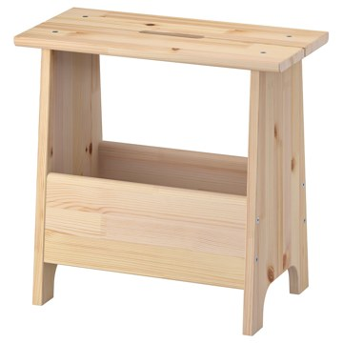 | https://www.ikea.com/kr/ko/images/products/perjohan-stool-with-storage-pine__1018243_pe831131_s5.jpg | output_ikea_living_table\images\405.013.21.jpg | https://www.ikea.com/kr/ko/p/perjohan-stool-with-storage-pine-40501321/ | 검토
IKEA | 605.708.27 | LIVING_ROOM_TABLE | BAGGBODA 바그보다 보조테이블 - 화이트 71x50 cm | IKEA | BAGGBODA 바그보다 보조테이블 - 화이트 71x50 cm. 다양한 IKEA의 클래식 아이템이 새로운 모습으로 재탄생한 Nytillverkad 뉘틸베르카드 컬렉션의 일부예요. 1971년 카탈로그에 CROMI 크로미라는 이름과 잘 어울리는 카린 모브링(Karin Mobring)의 커피테이블이 출시되었어요. Nytillverkad 뉘틸베르카드 컬렉션에서는 BAGGBODA 바그보다라는 이름으로 선보입니다. | 89900 | KRW | https://schema.org/InStock | 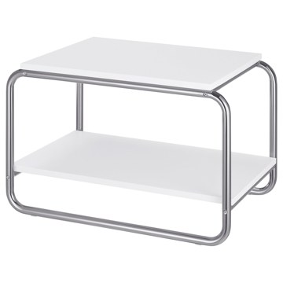 | https://www.ikea.com/kr/ko/images/products/baggboda-side-table-white__1265558_pe927740_s5.jpg | output_ikea_living_table\images\605.708.27.jpg | https://www.ikea.com/kr/ko/p/baggboda-side-table-white-60570827/ | 검토
IKEA | 203.403.91 | LIVING_ROOM_TABLE | BURVIK 부르비크 보조테이블 - 화이트 38 cm | IKEA | BURVIK 부르비크 보조테이블 - 화이트 38 cm. 보조테이블은 가볍고 작아서 한 손으로도 충분히 들 수 있으며 손잡이가 있기 때문에 집안 어디로든 간편하게 옮길 수 있습니다. 손잡이가 구부러져 있어 쥐기 편하고 물건을 올려둔 채 테이블을 옮겨도 균형을 잡기 좋습니다. 손잡이가 높아서 테이블에 각종 병과 꽃병 등을 올려놓아도 불편하지 않습니다. 보조테이블 상판 가장자리에는 높은 턱이 있어서 테이블을 옮겨도 올려놓은 물건이 떨어지지 않습니다. 투명래커 처리한 표면은 간편하게 닦아낼 수 있으며 때가 타지 않습니다. 실내 사용 전용. | 34900 | KRW | https://schema.org/InStock | 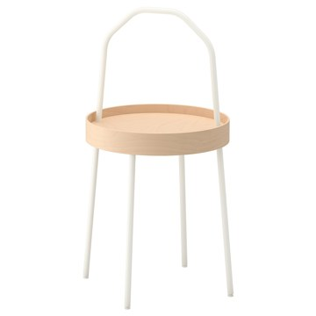 | https://www.ikea.com/kr/ko/images/products/burvik-side-table-white__0551240_pe658473_s5.jpg | output_ikea_living_table\images\203.403.91.jpg | https://www.ikea.com/kr/ko/p/burvik-side-table-white-20340391/ | 검토
IKEA | 003.403.87 | LIVING_ROOM_TABLE | BURVIK 부르비크 보조테이블 - 블랙 38 cm | IKEA | BURVIK 부르비크 보조테이블 - 블랙 38 cm. 보조테이블은 가볍고 작아서 한 손으로도 충분히 들 수 있으며 손잡이가 있기 때문에 집안 어디로든 간편하게 옮길 수 있습니다. 손잡이가 구부러져 있어 쥐기 편하고 물건을 올려둔 채 테이블을 옮겨도 균형을 잡기 좋습니다. 손잡이가 높아서 테이블에 각종 병과 꽃병 등을 올려놓아도 불편하지 않습니다. 보조테이블 상판 가장자리에는 높은 턱이 있어서 테이블을 옮겨도 올려놓은 물건이 떨어지지 않습니다. 투명래커 처리한 표면은 간편하게 닦아낼 수 있으며 때가 타지 않습니다. 실내 사용 전용. | 34900 | KRW | https://schema.org/InStock | 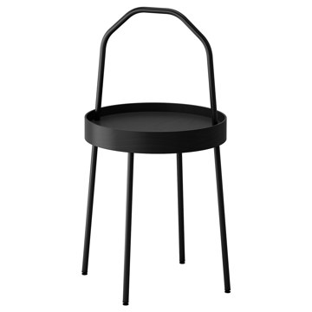 | https://www.ikea.com/kr/ko/images/products/burvik-side-table-black__0551236_pe658472_s5.jpg | output_ikea_living_table\images\003.403.87.jpg | https://www.ikea.com/kr/ko/p/burvik-side-table-black-00340387/ | 검토
IKEA | 105.865.62 | LIVING_ROOM_TABLE | STOCKHOLM 2025 스톡홀름 2025 보조테이블 - 소나무무늬목 블랙 40 cm | IKEA | STOCKHOLM 2025 스톡홀름 2025 보조테이블 - 소나무무늬목 블랙 40 cm. 현대적인 스칸디나비아 디자인으로, 꾸밈없는 자연 소재를 사용하고 세련되고 우아한 모양입니다. 블랙 유약 마감이 자연스러운 나뭇결의 근사한 매력이 돋보이도록 해주며, 집에 세련된 느낌을 더합니다. 단독으로 사용해도 근사하고, STOCKHOLM 스톡홀름 시리즈의 다른 가구와 함께 사용하면 통일된 스타일을 연출할 수 있어요. 보조테이블은 물건을 올려놓거나 애장품을 진열하는 데 사용하기 좋아요. 테이블상판 최대 하중: 15kg. | 99900 | KRW | https://schema.org/InStock | 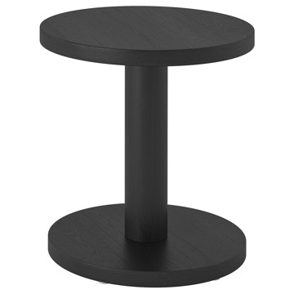 | https://www.ikea.com/kr/ko/images/products/stockholm-2025-side-table-pine-veneer-black__1362702_pe955300_s5.jpg | output_ikea_living_table\images\105.865.62.jpg | https://www.ikea.com/kr/ko/p/stockholm-2025-side-table-pine-veneer-black-10586562/ | 검토
IKEA | 705.865.64 | LIVING_ROOM_TABLE | STOCKHOLM 2025 스톡홀름 2025 보조테이블 - 소나무무늬목 내추럴 40 cm | IKEA | STOCKHOLM 2025 스톡홀름 2025 보조테이블 - 소나무무늬목 내추럴 40 cm. 현대적인 스칸디나비아 디자인으로, 꾸밈없는 자연 소재를 사용하고 세련되고 우아한 모양입니다. 단독으로 사용해도 근사하고, STOCKHOLM 스톡홀름 시리즈의 다른 가구와 함께 사용하면 통일된 스타일을 연출할 수 있어요. 보조테이블은 물건을 올려놓거나 애장품을 진열하는 데 사용하기 좋아요. 테이블 상단의 하단에는 테이블의 나머지 부분과 마찬가지로 세심하게 엄선한 동일한 무늬목을 사용했어요. 이 덕분에 어느 각도로 집에 배치해도 근사합니다. | 99900 | KRW | https://schema.org/InStock | 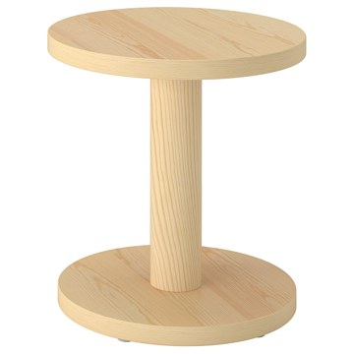 | https://www.ikea.com/kr/ko/images/products/stockholm-2025-side-table-pine-veneer-natural__1362703_pe955301_s5.jpg | output_ikea_living_table\images\705.865.64.jpg | https://www.ikea.com/kr/ko/p/stockholm-2025-side-table-pine-veneer-natural-70586564/ | 검토
IKEA | 903.530.21 | LIVING_ROOM_TABLE | HOL 홀 보조테이블 - 아카시아나무 50x50 cm | IKEA | HOL 홀 보조테이블 - 아카시아나무 50x50 cm. 천연 원목 소재로 내구성이 뛰어납니다. 테이블 상판 아래를 실용적인 수납공간으로 활용할 수 있습니다. 테이블 상판의 최대 하중: 10kg. 본 제품은 재생이 가능하며 에너지를 재생하는데 사용할 수도 있습니다. | 59900 | KRW | https://schema.org/InStock | 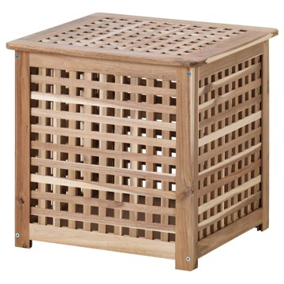 | https://www.ikea.com/kr/ko/images/products/hol-side-table-acacia__0108769_pe258448_s5.jpg | output_ikea_living_table\images\903.530.21.jpg | https://www.ikea.com/kr/ko/p/hol-side-table-acacia-90353021/ | 검토
IKEA | 903.530.78 | LIVING_ROOM_TABLE | STOCKHOLM 스톡홀름 커피테이블 - 호두나무무늬목 180x59 cm | IKEA | STOCKHOLM 스톡홀름 커피테이블 - 호두나무무늬목 180x59 cm. 호두나무 무늬목 상판과 호두나무 원목다리로 구성된 제품으로 따뜻하고 자연스러운 느낌을 줍니다. 호두나무 무늬목의 나뭇결이 각각 달라서 테이블마다 조금씩 다른 개성을 느낄 수 있습니다. 호두나무는 튼튼한 천연 소재입니다. 여기에 표면을 래커 코팅해 내구성을 더욱 높였죠. 신문과 리모컨, 작은 물건들을 아래쪽 선반에 넣어두면 찾아 헤맬 필요가 없습니다. 테이블상판 최대 하중: 20kg. 본 제품은 재생이 가능하며 에너지를 재생하는데 사용할 수도 있습니다. | 379000 | KRW | https://schema.org/InStock | 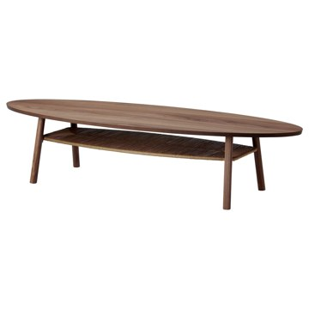 | https://www.ikea.com/kr/ko/images/products/stockholm-coffee-table-walnut-veneer__0181245_pe332924_s5.jpg | output_ikea_living_table\images\903.530.78.jpg | https://www.ikea.com/kr/ko/p/stockholm-coffee-table-walnut-veneer-90353078/ | 검토
IKEA | 906.220.90 | LIVING_ROOM_TABLE | FRÖTORP 프뢰토르프 커피테이블 - 화이트 크롬도금/화이트 유리 88 cm | IKEA | FRÖTORP 프뢰토르프 커피테이블 - 화이트 크롬도금/화이트 유리 88 cm. 유리 테이블 상판, 크롬 다리, 대리석 무늬가 있는 하단의 진열 공간 등 섬세한 느낌과 내구성이 우수한 소재가 조합되어 있어요. 이 모든 요소가 클래식한 개성을 더합니다. 화이트 FRÖTORP 프뢰토르프 커피테이블은 깔끔한 라인과 둥근 모양을 자랑하며 간결하고 부드러운 느낌을 선사합니다. 유리 테이블 상판에는 음료와 스낵, 기타 간식을 놓을 공간이 있어요. 진열 공간은 가까이 두고 싶은 다른 물건을 정리하기에 완벽해요. 테이블상판 최대 하중: 20kg. | 179000 | KRW | https://schema.org/InStock | 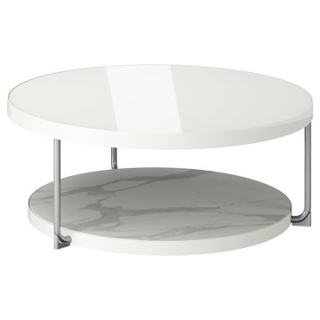 | https://www.ikea.com/kr/ko/images/products/froetorp-coffee-table-white-chrome-plated-white-glass__1477099_pe999112_s5.jpg | output_ikea_living_table\images\906.220.90.jpg | https://www.ikea.com/kr/ko/p/froetorp-coffee-table-white-chrome-plated-white-glass-90622090/ | 검토
IKEA | 504.975.83 | LIVING_ROOM_TABLE | FRÖTORP 프뢰토르프 커피테이블 - 앤트러싸이트 대리석 효과/블랙 유리 88 cm | IKEA | FRÖTORP 프뢰토르프 커피테이블 - 앤트러싸이트 대리석 효과/블랙 유리 88 cm. 다양한 소재와 마감으로 만든 사려 깊은 디자인이에요. 스모크 유리 테이블 상판과 파우더 코팅 처리한 스틸 소재의 관형 다리, 하단의 대리석 무늬 진열 공간이 테이블을 특별하게 만들어줍니다. 유리 테이블 상판에는 음료와 스낵, 기타 간식을 놓을 공간이 있어요. 진열 공간은 가까이 두고 싶은 다른 물건을 정리하기에 완벽해요. 블랙 FRÖTORP 프뢰토르프 보조테이블과 조합해 역동적인 공간을 만들고 테이블을 더 넓게 사용하세요. | 179000 | KRW | https://schema.org/InStock | 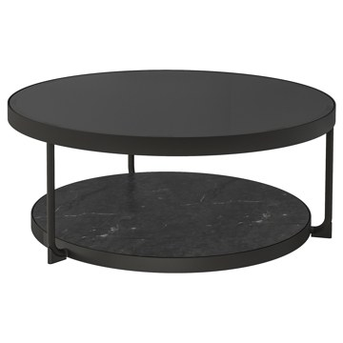 | https://www.ikea.com/kr/ko/images/products/froetorp-coffee-table-anthracite-marble-effect-black-glass__1022505_pe832773_s5.jpg | output_ikea_living_table\images\504.975.83.jpg | https://www.ikea.com/kr/ko/p/froetorp-coffee-table-anthracite-marble-effect-black-glass-50497583/ | 검토
IKEA | 506.043.47 | LIVING_ROOM_TABLE | VITTSJÖ 빗셰 커피테이블 - 라이트베이지/유리 75 cm | IKEA | VITTSJÖ 빗셰 커피테이블 - 라이트베이지/유리 75 cm. 금속과 유리, 목재가 조합된 간결한 디자인이 섬세하면서 따스한 느낌을 연출합니다. 유리 상판에는 음료와 스낵, 기타 간식을 놓을 공간이 있어요. 호두나무 선반은 가까이 두고 싶은 모든 다른 물건을 두기에 완벽해요. 강화유리 상판은 얼룩이 잘 생기지 않고 청소도 편합니다. 강화유리 테이블상판은 얼룩이 잘 생기지 않고 청소가 편합니다. 유리 테이블 상판 주변으로 섬세하게 가공한 가장자리 덕분에 유리가 잘 고정됩니다. 테이블 상판의 최대 하중: 10kg. | 79900 | KRW | https://schema.org/InStock | 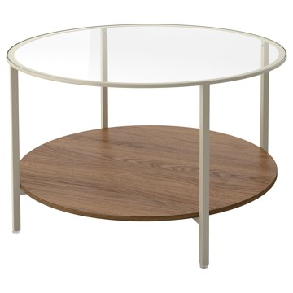 | https://www.ikea.com/kr/ko/images/products/vittsjoe-coffee-table-light-beige-glass__1406776_pe971098_s5.jpg | output_ikea_living_table\images\506.043.47.jpg | https://www.ikea.com/kr/ko/p/vittsjoe-coffee-table-light-beige-glass-50604347/ | 검토
IKEA | 002.133.13 | LIVING_ROOM_TABLE | VITTSJÖ 빗셰 커피테이블 - 블랙브라운/유리 75 cm | IKEA | VITTSJÖ 빗셰 커피테이블 - 블랙브라운/유리 75 cm. 금속과 유리가 조합된 간결한 디자인이 섬세하고 모던한 느낌을 연출합니다. 유리 상판에는 음료와 스낵, 기타 간식을 놓을 공간이 있어요. 선반은 가까이 두고 싶은 모든 다른 물건을 두기에 완벽해요. 강화유리 테이블상판은 얼룩이 잘 생기지 않고 청소가 편합니다. 선반의 양면이 블랙과 블랙브라운으로 구성되어 있어서 원하는 색상을 선택할 수 있습니다. 유리 테이블 상판 주변으로 섬세하게 가공한 가장자리 덕분에 유리가 잘 고정됩니다. 테이블 상판의 최대 하중: 10kg. | 79900 | KRW | https://schema.org/InStock | 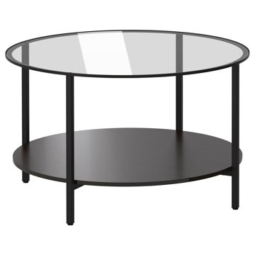 | https://www.ikea.com/kr/ko/images/products/vittsjoe-coffee-table-black-brown-glass__0135348_pe292039_s5.jpg | output_ikea_living_table\images\002.133.13.jpg | https://www.ikea.com/kr/ko/p/vittsjoe-coffee-table-black-brown-glass-00213313/ | 검토
IKEA | 704.499.06 | LIVING_ROOM_TABLE | LACK 라크 커피테이블 - 화이트 90x55 cm | IKEA | LACK 라크 커피테이블 - 화이트 90x55 cm. 잡지 등을 수납할 수 있는 별도의 선반이 있어 물건도 정리할 수 있고 테이블 위도 깔끔해집니다. 테이블상판 최대 하중: 20kg. 본 제품은 재생이 가능하며 에너지를 재생하는데 사용할 수도 있습니다. LACK 시리즈의 제품들과 조합 가능. | 29900 | KRW | https://schema.org/InStock | 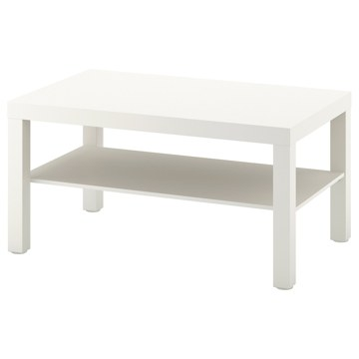 | https://www.ikea.com/kr/ko/images/products/lack-coffee-table-white__0702218_pe724350_s5.jpg | output_ikea_living_table\images\704.499.06.jpg | https://www.ikea.com/kr/ko/p/lack-coffee-table-white-70449906/ | 검토
IKEA | 203.529.87 | LIVING_ROOM_TABLE | LACK 라크 커피테이블 - 블랙브라운 90x55 cm | IKEA | LACK 라크 커피테이블 - 블랙브라운 90x55 cm. 잡지 등을 수납할 수 있는 별도의 선반이 있어 물건도 정리할 수 있고 테이블 위도 깔끔해집니다. 어디든 간편하게 옮길 수 있으며, 다양한 용도로 사용할 수 있습니다. 다른 가구와도 잘 어울려 인테리어가 보다 쉬워집니다. 테이블이 가볍고 견고해서 원하는 곳으로 쉽게 옮길 수 있습니다. 쉽게 조립할 수 있습니다. 테이블상판 최대 하중: 20kg. LACK 시리즈의 제품들과 조합 가능. | 29900 | KRW | https://schema.org/InStock | 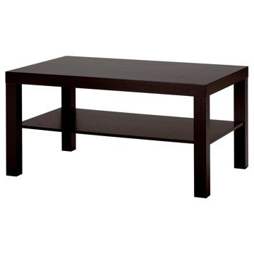 | https://www.ikea.com/kr/ko/images/products/lack-coffee-table-black-brown__57540_pe163122_s5.jpg | output_ikea_living_table\images\203.529.87.jpg | https://www.ikea.com/kr/ko/p/lack-coffee-table-black-brown-20352987/ | 검토
IKEA | 904.315.33 | LIVING_ROOM_TABLE | LACK 라크 커피테이블 - 화이트스테인 참나무무늬 90x55 cm | IKEA | LACK 라크 커피테이블 - 화이트스테인 참나무무늬 90x55 cm. 잡지 등을 수납할 수 있는 별도의 선반이 있어 물건도 정리할 수 있고 테이블 위도 깔끔해집니다. 어디든 간편하게 옮길 수 있으며, 다양한 용도로 사용할 수 있습니다. 다른 가구와도 잘 어울려 인테리어가 보다 쉬워집니다. 테이블이 가볍고 견고해서 원하는 곳으로 쉽게 옮길 수 있습니다. 쉽게 조립할 수 있습니다. 테이블상판 최대 하중: 20kg. LACK 시리즈의 제품들과 조합 가능. | 29900 | KRW | https://schema.org/InStock | 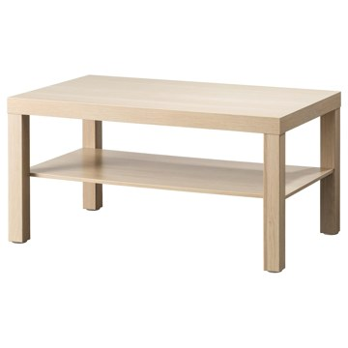 | https://www.ikea.com/kr/ko/images/products/lack-coffee-table-white-stained-oak-effect__0711928_pe728568_s5.jpg | output_ikea_living_table\images\904.315.33.jpg | https://www.ikea.com/kr/ko/p/lack-coffee-table-white-stained-oak-effect-90431533/ | 검토
IKEA | 704.494.02 | LIVING_ROOM_TABLE | BORGEBY 보리에뷔 커피테이블 - 자작나무무늬목 70 cm | IKEA | BORGEBY 보리에뷔 커피테이블 - 자작나무무늬목 70 cm. BORGEBY 보리에뷔 수납테이블은 우아하고 심플하며 세련된 디자인과 조화를 이루고 균형 잡힌 매력이 돋보입니다. 각진 곳 없이 둥글고 통풍이 잘되는 모양과 매끄러운 표면, 천연 자재가 어우러져 다양한 거실에서의 생활 패턴과 인테리어에 적합한 테이블이에요. 테이블상판 아래에 편리한 수납공간이 있어 가까이 두되 깔끔하게 정돈하고 싶은 물건을 보관할 수 있어요. 깔끔하게 정돈하면서 공간에 시각적인 평온함을 더해주는 간편한 방법이죠. 테이블상판 최대 하중: 20kg. | 129000 | KRW | https://schema.org/InStock | 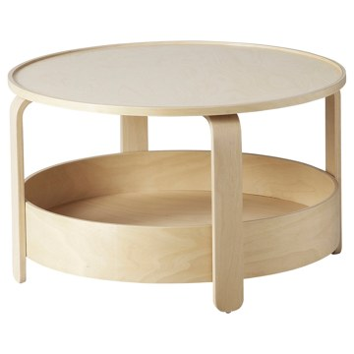 | https://www.ikea.com/kr/ko/images/products/borgeby-coffee-table-birch-veneer__0987623_pe817609_s5.jpg | output_ikea_living_table\images\704.494.02.jpg | https://www.ikea.com/kr/ko/p/borgeby-coffee-table-birch-veneer-70449402/ | 검토
IKEA | 105.003.56 | LIVING_ROOM_TABLE | BORGEBY 보리에뷔 커피테이블 - 블랙 70 cm | IKEA | BORGEBY 보리에뷔 커피테이블 - 블랙 70 cm. BORGEBY 보리에뷔 수납테이블은 우아하고 심플하며 세련된 디자인과 조화를 이루고 균형 잡힌 매력이 돋보입니다. 각진 곳 없이 둥글고 통풍이 잘되는 모양과 매끄러운 표면, 천연 자재가 어우러져 다양한 거실에서의 생활 패턴과 인테리어에 적합한 테이블이에요. 테이블상판 아래에 편리한 수납공간이 있어 가까이 두되 깔끔하게 정돈하고 싶은 물건을 보관할 수 있어요. 깔끔하게 정돈하면서 공간에 시각적인 평온함을 더해주는 간편한 방법이죠. 테이블상판 최대 하중: 20kg. | 129000 | KRW | https://schema.org/InStock | 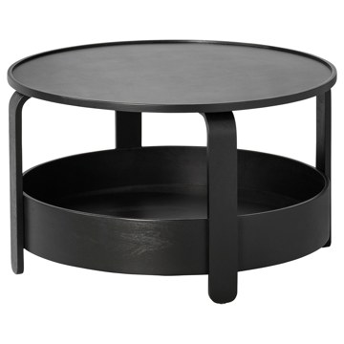 | https://www.ikea.com/kr/ko/images/products/borgeby-coffee-table-black__0983032_pe815898_s5.jpg | output_ikea_living_table\images\105.003.56.jpg | https://www.ikea.com/kr/ko/p/borgeby-coffee-table-black-10500356/ | 검토
IKEA | 205.300.94 | LIVING_ROOM_TABLE | HOLMERUD 홀메루드 커피테이블 - 참나무무늬 90x55 cm | IKEA | HOLMERUD 홀메루드 커피테이블 - 참나무무늬 90x55 cm. 깔끔하고 세련된 건축 디자인 덕분에 방이 개성 있게 연출되고 커피테이블의 존재감이 돋보입니다. 이 커피테이블의 디자인 덕분에 오픈 수납공간에 물건을 정리하여 쉽게 꺼내어 쓸 수 있고 진열하기에도 좋습니다. HOLMERUD 홀메루드 시리즈에 포함된 보조테이블을 사용하면 커피테이블의 부족한 수납을 보완할 수 있으니, 필요에 따라 두 테이블을 멋지게 조합해 보세요. 테이블상판 최대 하중: 15kg. HOLMERUD 홀메루드 시리즈의 다른 제품과 함께 사용할 수 있습니다. | 0 | KRW |  | 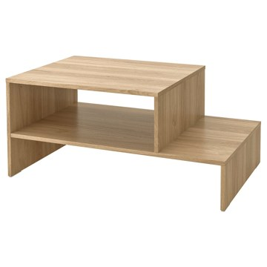 | https://www.ikea.com/kr/ko/images/products/holmerud-coffee-table-oak-effect__1193663_pe901563_s5.jpg | output_ikea_living_table\images\205.300.94.jpg | https://www.ikea.com/kr/ko/p/holmerud-coffee-table-oak-effect-20530094/ | 검토
IKEA | 805.414.19 | LIVING_ROOM_TABLE | HOLMERUD 홀메루드 커피테이블 - 다크브라운 90x55 cm | IKEA | HOLMERUD 홀메루드 커피테이블 - 다크브라운 90x55 cm. 깔끔하고 세련된 건축 디자인 덕분에 방이 개성 있게 연출되고 커피테이블의 존재감이 돋보입니다. 이 커피테이블의 디자인 덕분에 오픈 수납공간에 물건을 정리하여 쉽게 꺼내어 쓸 수 있고 진열하기에도 좋습니다. HOLMERUD 홀메루드 시리즈에 포함된 보조테이블을 사용하면 커피테이블의 부족한 수납을 보완할 수 있으니, 필요에 따라 두 테이블을 멋지게 조합해 보세요. 테이블상판 최대 하중: 15kg. HOLMERUD 홀메루드 시리즈의 다른 제품과 함께 사용할 수 있습니다. | 0 | KRW |  | 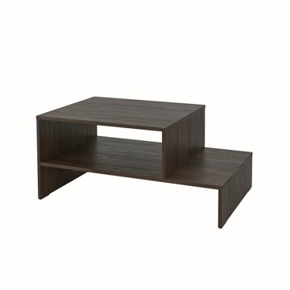 | https://www.ikea.com/kr/ko/images/products/holmerud-coffee-table-dark-brown__1193665_pe901562_s5.jpg | output_ikea_living_table\images\805.414.19.jpg | https://www.ikea.com/kr/ko/p/holmerud-coffee-table-dark-brown-80541419/ | 검토
IKEA | 506.247.55 | LIVING_ROOM_TABLE | ÄNGSFRÄKEN 엥스프레켄 의자패드 - 레드브라운/실내외겸용 36 cm | IKEA | ÄNGSFRÄKEN 엥스프레켄 의자패드 - 레드브라운/실내외겸용 36 cm. 물세탁이 가능한 제품으로 관리가 편합니다. 실내외 어디에서나 사용할 수 있습니다. 뒷면에 미끄럼 방지 처리를 하여 잘 움직이지 않아요. 고리가 있어 의자패드를 수월하게 보관할 수 있어요. 후크에 걸어두기만 하면 돼요. 이 제품은 내구성이 뛰어나고, 잦은 사용과 정기적인 청소에 최적화된 소재로 제작되어 카페, 매장, 사무실 접수처 등 공공 환경에 알맞습니다. 실내, 실외에서 모두 사용하기 적합합니다. | 5900 | KRW | https://schema.org/InStock | 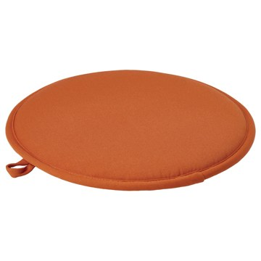 | https://www.ikea.com/kr/ko/images/products/aengsfraeken-chair-pad-brown-red-in-outdoor__1485174_pe1001876_s5.jpg | output_ikea_living_table\images\506.247.55.jpg | https://www.ikea.com/kr/ko/p/aengsfraeken-chair-pad-brown-red-in-outdoor-50624755/ | 검토
IKEA | 406.247.51 | LIVING_ROOM_TABLE | ÄNGSFRÄKEN 엥스프레켄 의자패드 - 다크베이지/실내외겸용 36 cm | IKEA | ÄNGSFRÄKEN 엥스프레켄 의자패드 - 다크베이지/실내외겸용 36 cm. 물세탁이 가능한 제품으로 관리가 편합니다. 실내외 어디에서나 사용할 수 있습니다. 뒷면에 미끄럼 방지 처리를 하여 잘 움직이지 않아요. 고리가 있어 의자패드를 수월하게 보관할 수 있어요. 후크에 걸어두기만 하면 돼요. 이 제품은 내구성이 뛰어나고, 잦은 사용과 정기적인 청소에 최적화된 소재로 제작되어 카페, 매장, 사무실 접수처 등 공공 환경에 알맞습니다. 실내, 실외에서 모두 사용하기 적합합니다. | 5900 | KRW | https://schema.org/InStock | 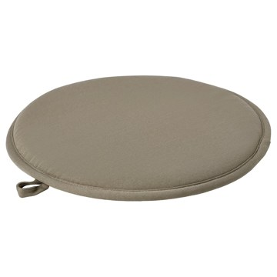 | https://www.ikea.com/kr/ko/images/products/aengsfraeken-chair-pad-dark-beige-in-outdoor__1485175_pe1001877_s5.jpg | output_ikea_living_table\images\406.247.51.jpg | https://www.ikea.com/kr/ko/p/aengsfraeken-chair-pad-dark-beige-in-outdoor-40624751/ | 검토
IKEA | 506.297.72 | LIVING_ROOM_TABLE | ÄNGSFRÄKEN 엥스프레켄 의자패드 - 블랙/실내외겸용 36 cm | IKEA | ÄNGSFRÄKEN 엥스프레켄 의자패드 - 블랙/실내외겸용 36 cm. 실내외 어디에서나 사용할 수 있습니다. 뒷면에 미끄럼 방지 처리를 하여 잘 움직이지 않아요. 고리가 있어 의자패드를 수월하게 보관할 수 있어요. 후크에 걸어두기만 하면 돼요. 이 제품은 내구성이 뛰어나고, 잦은 사용과 정기적인 청소에 최적화된 소재로 제작되어 카페, 매장, 사무실 접수처 등 공공 환경에 알맞습니다. 실내, 실외에서 모두 사용하기 적합합니다. | 5900 | KRW | https://schema.org/InStock |  | https://www.ikea.com/kr/ko/images/products/aengsfraeken-chair-pad-black-in-outdoor__1251163_pe924152_s5.jpg | output_ikea_living_table\images\506.297.72.jpg | https://www.ikea.com/kr/ko/p/aengsfraeken-chair-pad-black-in-outdoor-50629772/ | 검토
IKEA | 506.247.60 | LIVING_ROOM_TABLE | ÄNGSFRÄKEN 엥스프레켄 의자패드 - 블루/실내외겸용 36 cm | IKEA | ÄNGSFRÄKEN 엥스프레켄 의자패드 - 블루/실내외겸용 36 cm. 실내외 어디에서나 사용할 수 있습니다. 뒷면에 미끄럼 방지 처리를 하여 잘 움직이지 않아요. 고리가 있어 의자패드를 수월하게 보관할 수 있어요. 후크에 걸어두기만 하면 돼요. 이 제품은 내구성이 뛰어나고, 잦은 사용과 정기적인 청소에 최적화된 소재로 제작되어 카페, 매장, 사무실 접수처 등 공공 환경에 알맞습니다. 실내, 실외에서 모두 사용하기 적합합니다. | 5900 | KRW | https://schema.org/InStock |  | https://www.ikea.com/kr/ko/images/products/aengsfraeken-chair-pad-blue-in-outdoor__1485173_pe1001875_s5.jpg | output_ikea_living_table\images\506.247.60.jpg | https://www.ikea.com/kr/ko/p/aengsfraeken-chair-pad-blue-in-outdoor-50624760/ | 검토
IKEA | 305.151.68 | LIVING_ROOM_TABLE | JAKOBSFORS 야콥스포르스 커피테이블 - 다크브라운 스테인 참나무 무늬목 80 cm | IKEA | JAKOBSFORS 야콥스포르스 커피테이블 - 다크브라운 스테인 참나무 무늬목 80 cm. JAKOBSFORS 야콥스포르스 커피테이블은 유행을 타지 않는 심플한 디자인과 둥근 테이블상판, 약간 나팔 모양으로 된 다리가 조화롭고도 개성 있는 분위기를 연출합니다. 나뭇결이 살아 있는 목재 베니어 테이블 상판과 원목 다리가 돋보이는 이 테이블은 공간에 따뜻한 자연의 느낌을 더해줍니다. 게다가 테이블의 세련된 룩은 다양한 가구와 잘 어울려서 필요와 스타일이 바뀌어도 오랫동안 사용할 수 있죠. 테이블상판 최대 하중: 20kg. | 149000 | KRW | https://schema.org/InStock |  | https://www.ikea.com/kr/ko/images/products/jakobsfors-coffee-table-dark-brown-stained-oak-veneer__1108164_pe869323_s5.jpg | output_ikea_living_table\images\305.151.68.jpg | https://www.ikea.com/kr/ko/p/jakobsfors-coffee-table-dark-brown-stained-oak-veneer-30515168/ | 검토
IKEA | 205.877.21 | LIVING_ROOM_TABLE | GUTTANE 구타네 커피테이블 - 참나무 116x39 cm | IKEA | GUTTANE 구타네 커피테이블 - 참나무 116x39 cm. 다양한 IKEA의 클래식 아이템이 새로운 모습으로 재탄생한 Nytillverkad 뉘틸베르카드 컬렉션의 일부예요. 질리지 않는 디자인과 현대적인 기능이 결합된 커피테이블이에요. 어디에 두어도 우아한 느낌을 더해줍니다. GUTTANE 구타네 사이드테이블과 완벽하게 매치됩니다. 테이블상판 최대 하중: 25kg. 제품 위에 앉지 마세요. | 229000 | KRW | https://schema.org/InStock |  | https://www.ikea.com/kr/ko/images/products/guttane-coffee-table-oak__1369155_pe958055_s5.jpg | output_ikea_living_table\images\205.877.21.jpg | https://www.ikea.com/kr/ko/p/guttane-coffee-table-oak-20587721/ | 검토
IKEA | 803.529.51 | LIVING_ROOM_TABLE | LACK 라크 커피테이블 - 블랙브라운 118x78 cm | IKEA | LACK 라크 커피테이블 - 블랙브라운 118x78 cm. 잡지 등을 수납할 수 있는 별도의 선반이 있어 물건도 정리할 수 있고 테이블 위도 깔끔해집니다. 테이블상판 최대 하중: 20kg. 본 제품은 재생이 가능하며 에너지를 재생하는데 사용할 수도 있습니다. LACK 시리즈의 제품들과 조합 가능. | 59900 | KRW | https://schema.org/InStock |  | https://www.ikea.com/kr/ko/images/products/lack-coffee-table-black-brown__57537_pe163119_s5.jpg | output_ikea_living_table\images\803.529.51.jpg | https://www.ikea.com/kr/ko/p/lack-coffee-table-black-brown-80352951/ | 검토
IKEA | 404.498.99 | LIVING_ROOM_TABLE | LACK 라크 커피테이블 - 화이트 118x78 cm | IKEA | LACK 라크 커피테이블 - 화이트 118x78 cm. 잡지 등을 수납할 수 있는 별도의 선반이 있어 물건도 정리할 수 있고 테이블 위도 깔끔해집니다. 테이블상판 최대 하중: 20kg. 본 제품은 재생이 가능하며 에너지를 재생하는데 사용할 수도 있습니다. LACK 시리즈의 제품들과 조합 가능. | 59900 | KRW | https://schema.org/InStock |  | https://www.ikea.com/kr/ko/images/products/lack-coffee-table-white__0702215_pe724348_s5.jpg | output_ikea_living_table\images\404.498.99.jpg | https://www.ikea.com/kr/ko/p/lack-coffee-table-white-40449899/ | 검토
IKEA | 204.315.36 | LIVING_ROOM_TABLE | LACK 라크 커피테이블 - 화이트스테인 참나무무늬 118x78 cm | IKEA | LACK 라크 커피테이블 - 화이트스테인 참나무무늬 118x78 cm. 잡지 등을 수납할 수 있는 별도의 선반이 있어 물건도 정리할 수 있고 테이블 위도 깔끔해집니다. 어디든 간편하게 옮길 수 있으며, 다양한 용도로 사용할 수 있습니다. 다른 가구와도 잘 어울려 인테리어가 보다 쉬워집니다. 테이블이 가볍고 견고해서 원하는 곳으로 쉽게 옮길 수 있습니다. 쉽게 조립할 수 있습니다. 테이블상판 최대 하중: 20kg. 본 제품은 재생이 가능하며 에너지를 재생하는데 사용할 수도 있습니다. LACK 시리즈의 제품들과 조합 가능. | 59900 | KRW | https://schema.org/InStock |  | https://www.ikea.com/kr/ko/images/products/lack-coffee-table-white-stained-oak-effect__0656970_pe709587_s5.jpg | output_ikea_living_table\images\204.315.36.jpg | https://www.ikea.com/kr/ko/p/lack-coffee-table-white-stained-oak-effect-20431536/ | 검토
IKEA | 005.865.53 | LIVING_ROOM_TABLE | STOCKHOLM 2025 스톡홀름 2025 커피테이블 - 참나무무늬목 유리 | IKEA | STOCKHOLM 2025 스톡홀름 2025 커피테이블 - 참나무무늬목 유리. 현대적인 스칸디나비아 디자인으로, 꾸밈없는 자연 소재를 사용하고 세련되고 우아한 모양입니다. 신중하게 고른 참나무 무늬목으로 만든 다리와 테이블 프레임, 유리 상판이 결합되어 따뜻하면서도 경쾌한 느낌을 줍니다. 유리 상판 주변으로 모서리를 높게 적용하여 물건이 테이블 아래로 떨어지지 않아요. 단독으로 사용해도 근사하고, STOCKHOLM 스톡홀름 시리즈의 다른 가구와 함께 사용하면 통일된 스타일을 연출할 수 있어요. 테이블상판 최대 하중: 15kg. | 349000 | KRW | https://schema.org/InStock |  | https://www.ikea.com/kr/ko/images/products/stockholm-2025-coffee-table-oak-veneer-glass__1362696_pe955296_s5.jpg | output_ikea_living_table\images\005.865.53.jpg | https://www.ikea.com/kr/ko/p/stockholm-2025-coffee-table-oak-veneer-glass-00586553/ | 검토
IKEA | 296.224.28 | LIVING_ROOM_TABLE | UGGLERUM 우글레룸 커피테이블/보조테이블, 2개 세트 - 호두나무무늬목/브라운 | IKEA | UGGLERUM 우글레룸 커피테이블/보조테이블, 2개 세트 - 호두나무무늬목/브라운. 클래식한 미드센추리 디자인에서 영감을 얻었으며, 깔끔한 라인, 수공예 느낌의 세심한 디테일, 따스하면서 세련된 호두나무 색감을 자랑합니다. 커피테이블 상판이 넉넉하여 가족, 친구와 모여 어울리는 공간으로 딱 맞아요. 공간이 넉넉해 스낵과 간단한 요리, 음료를 올려도 충분해요. 필요에 따라 보조테이블 자리를 쉽게 바꿔보세요. 상판을 몸 가까이로 당기고 싶으면 하단 부분을 암체어나 소파 아래로 밀어 넣으면 돼요. | 288900 | KRW | https://schema.org/InStock |  | https://www.ikea.com/kr/ko/images/products/ugglerum-coffee-table-side-table-set-of-2-walnut-veneer-brown__1500338_pe1006966_s5.jpg | output_ikea_living_table\images\296.224.28.jpg | https://www.ikea.com/kr/ko/p/ugglerum-coffee-table-side-table-set-of-2-walnut-veneer-brown-s29622428/ | 검토
IKEA | 305.865.56 | LIVING_ROOM_TABLE | STOCKHOLM 2025 스톡홀름 2025 커피테이블 - 참나무무늬목 다크브라운 | IKEA | STOCKHOLM 2025 스톡홀름 2025 커피테이블 - 참나무무늬목 다크브라운. 현대적인 스칸디나비아 디자인으로, 꾸밈없는 자연 소재를 사용하고 세련되고 우아한 모양입니다. 이 커피테이블은 공간이 넉넉하여 손님이 왔을 때 간식을 차리거나, 소파에서 혼자만의 여유를 만끽할 때 잡지와 책을 펼쳐 놓기에 좋아요. 테이블 상판의 무늬목 결이 네 방향으로 나 있어 질감이 더 돋보이는 패턴입니다. 참나무 원목 다리와 무늬목 테두리 띠의 세로로 난 결이 일체형처럼 매끄럽게 연결돼요. 테이블상판 최대 하중: 20kg. | 249000 | KRW | https://schema.org/InStock |  | https://www.ikea.com/kr/ko/images/products/stockholm-2025-coffee-table-oak-veneer-dark-brown__1362695_pe955295_s5.jpg | output_ikea_living_table\images\305.865.56.jpg | https://www.ikea.com/kr/ko/p/stockholm-2025-coffee-table-oak-veneer-dark-brown-30586556/ | 검토
IKEA | 602.153.33 | LIVING_ROOM_TABLE | VITTSJÖ 빗셰 네스팅테이블2종 - 블랙브라운/유리 90x50 cm | IKEA | VITTSJÖ 빗셰 네스팅테이블2종 - 블랙브라운/유리 90x50 cm. 금속과 유리가 조합된 간결한 디자인이 섬세하고 모던한 느낌을 연출합니다. 유리 선반에는 표지가 근사한 책과 초록 식물, 기타 장식품을 놓을 수 있어요. 낮은 테이블의 선반에는 가까이 두고 싶은 물건을 정리해 보세요. 방에서 쉽게 배치를 바꿀 수 있고, 함께 또는 따로 사용할 수 있습니다. 낮은 테이블은 높은 테이블 아래에 쉽게 밀어 넣을 수 있어요. 역동적인 느낌을 연출하거나 공간을 절약할 수 있습니다. 강화유리 상판은 얼룩이 잘 생기지 않고 청소도 편합니다. | 89900 | KRW | https://schema.org/InStock |  | https://www.ikea.com/kr/ko/images/products/vittsjoe-nest-of-tables-set-of-2-black-brown-glass__1419821_pe977132_s5.jpg | output_ikea_living_table\images\602.153.33.jpg | https://www.ikea.com/kr/ko/p/vittsjoe-nest-of-tables-set-of-2-black-brown-glass-60215333/ | 검토
IKEA | 106.043.49 | LIVING_ROOM_TABLE | VITTSJÖ 빗셰 네스팅테이블2종 - 라이트베이지/유리 90x50 cm | IKEA | VITTSJÖ 빗셰 네스팅테이블2종 - 라이트베이지/유리 90x50 cm. 금속과 유리, 목재가 조합된 간결한 디자인이 섬세하면서 따스한 느낌을 연출합니다. 유리 선반에는 표지가 근사한 책, 초록 식물, 기타 장식품을 놓을 수 있어요. 호두나무 선반에는 쉽게 꺼내 쓸 수 있는 물건을 두면 돼요. 아니면, 이와 반대로 정리할 수 있습니다. 방에서 쉽게 배치를 바꿀 수 있고, 함께 또는 따로 사용할 수 있습니다. 낮은 테이블은 높은 테이블 아래에 쉽게 밀어 넣을 수 있어요. 역동적인 느낌을 연출하거나 공간을 절약할 수 있습니다. | 89900 | KRW | https://schema.org/InStock |  | https://www.ikea.com/kr/ko/images/products/vittsjoe-nest-of-tables-set-of-2-light-beige-glass__1406955_pe971315_s5.jpg | output_ikea_living_table\images\106.043.49.jpg | https://www.ikea.com/kr/ko/p/vittsjoe-nest-of-tables-set-of-2-light-beige-glass-10604349/ | 검토
IKEA | 205.341.53 | LIVING_ROOM_TABLE | ÖSTAVALL 외스타발 조절식 커피테이블 - 블랙 90 cm | IKEA | ÖSTAVALL 외스타발 조절식 커피테이블 - 블랙 90 cm. 이 커피테이블은 거실에 기능성을 더해줄 뿐 아니라 원할 때마다 편안한 높이로 테이블상판을 올리거나 내릴 수 있어 다양한 활동으로 쉽게 전환할 수 있어요. 테이블상판 아래에 전선정리를 위한 공간이 있어 전자 제품을 쉽게 충전하고 전선을 깔끔하게 숨겨둘 수 있어요. 완벽한 크기의 수납함으로 숨겨진 수납공간을 필요에 따라 꾸미면 거실을 더 깔끔하게 정돈할 수 있어요. 커피테이블의 깔끔한 직선 라인이 모던한 느낌을 줍니다. 테이블 상판의 최대 하중: 10kg. | 179000 | KRW | https://schema.org/InStock |  | https://www.ikea.com/kr/ko/images/products/oestavall-adjustable-coffee-table-black__1213707_pe911231_s5.jpg | output_ikea_living_table\images\205.341.53.jpg | https://www.ikea.com/kr/ko/p/oestavall-adjustable-coffee-table-black-20534153/ | 검토
IKEA | 005.341.54 | LIVING_ROOM_TABLE | ÖSTAVALL 외스타발 조절식 커피테이블 - 화이트 90 cm | IKEA | ÖSTAVALL 외스타발 조절식 커피테이블 - 화이트 90 cm. 이 커피테이블은 거실에 기능성을 더해줄 뿐 아니라 원할 때마다 편안한 높이로 테이블상판을 올리거나 내릴 수 있어 다양한 활동으로 쉽게 전환할 수 있어요. 테이블상판 아래에 전선정리를 위한 공간이 있어 전자 제품을 쉽게 충전하고 전선을 깔끔하게 숨겨둘 수 있어요. 완벽한 크기의 수납함으로 숨겨진 수납공간을 필요에 따라 꾸미면 거실을 더 깔끔하게 정돈할 수 있어요. 커피테이블의 깔끔한 직선 라인이 모던한 느낌을 줍니다. 테이블 상판의 최대 하중: 10kg. | 179000 | KRW | https://schema.org/InStock |  | https://www.ikea.com/kr/ko/images/products/oestavall-adjustable-coffee-table-white__1213713_pe911232_s5.jpg | output_ikea_living_table\images\005.341.54.jpg | https://www.ikea.com/kr/ko/p/oestavall-adjustable-coffee-table-white-00534154/ | 검토
IKEA | 704.915.61 | LIVING_ROOM_TABLE | TONSTAD 톤스타드 커피테이블 - 오프화이트 84x82 cm | IKEA | TONSTAD 톤스타드 커피테이블 - 오프화이트 84x82 cm. 완충 기능이 내장되어 있어 서랍이 조용하고 부드럽게 닫힙니다. 서랍이 있어서 물건을 쉽게 정리할 수 있어요. 테이블상판 최대 하중: 20kg. | 199000 | KRW | https://schema.org/InStock |  | https://www.ikea.com/kr/ko/images/products/tonstad-coffee-table-off-white__1375105_pe960170_s5.jpg | output_ikea_living_table\images\704.915.61.jpg | https://www.ikea.com/kr/ko/p/tonstad-coffee-table-off-white-70491561/ | 검토
IKEA | 905.430.88 | LIVING_ROOM_TABLE | MOXBODA 목스보다 커피테이블 - 접이식/대나무 70 cm | IKEA | MOXBODA 목스보다 커피테이블 - 접이식/대나무 70 cm. 접이식 제품으로 편하게 보관할 수 있습니다. 대나무는 내구성이 높고 재사용이 가능하며 지속 가능한 소재입니다. 이 테이블은 조립할 필요가 없어요. 집에 가자마자 바로 사용할 수 있죠. 테이블상판 최대 하중: 15kg. | 69900 | KRW | https://schema.org/InStock |  | https://www.ikea.com/kr/ko/images/products/moxboda-coffee-table-foldable-bamboo__1163643_pe890283_s5.jpg | output_ikea_living_table\images\905.430.88.jpg | https://www.ikea.com/kr/ko/p/moxboda-coffee-table-foldable-bamboo-90543088/ | 검토
IKEA | 703.530.22 | LIVING_ROOM_TABLE | HOL 홀 수납테이블 - 아카시아나무 98x50 cm | IKEA | HOL 홀 수납테이블 - 아카시아나무 98x50 cm. 천연 원목 소재로 내구성이 뛰어납니다. 테이블 상판 아래를 실용적인 수납공간으로 활용할 수 있습니다. 테이블 상판의 최대 하중: 10kg. 본 제품은 재생이 가능하며 에너지를 재생하는데 사용할 수도 있습니다. | 89900 | KRW | https://schema.org/InStock |  | https://www.ikea.com/kr/ko/images/products/hol-storage-table-acacia__0104310_pe251255_s5.jpg | output_ikea_living_table\images\703.530.22.jpg | https://www.ikea.com/kr/ko/p/hol-storage-table-acacia-70353022/ | 검토
IKEA | 003.612.28 | LIVING_ROOM_TABLE | LACK 라크 커피테이블 - 화이트 70x40 cm | IKEA | LACK 라크 커피테이블 - 화이트 70x40 cm. 쉽게 조립할 수 있습니다. 가벼워서 쉽게 옮길 수 있습니다. 테이블상판 최대 하중: 20kg. LACK 시리즈의 제품들과 조합 가능. | 19900 | KRW | https://schema.org/InStock |  | https://www.ikea.com/kr/ko/images/products/lack-coffee-table-white__0513377_pe638941_s5.jpg | output_ikea_living_table\images\003.612.28.jpg | https://www.ikea.com/kr/ko/p/lack-coffee-table-white-00361228/ | 검토
IKEA | 806.279.79 | LIVING_ROOM_TABLE | UGGLERUM 우글레룸 커피테이블 - 호두나무무늬목 130x65 cm | IKEA | UGGLERUM 우글레룸 커피테이블 - 호두나무무늬목 130x65 cm. 클래식한 미드센추리 디자인에서 영감을 얻었으며, 깔끔한 라인, 수공예 느낌의 세심한 디테일, 따스하면서 세련된 호두나무 색감을 자랑합니다. 공공장소에서 사용하기에 적합합니다. 점점 좁아지는 형태와 노출된 다리 구조 덕분에 디자인 요소가 한층 더 돋보입니다. 상판이 넉넉하여 가족, 친구와 모여 어울리는 공간으로 딱 맞아요. 공간이 넉넉해 스낵과 간단한 요리, 음료를 올려도 충분해요. 동일한 느낌의 보조테이블과 조합하면 일관된 느낌으로 연출할 수 있죠. | 199000 | KRW | https://schema.org/InStock |  | https://www.ikea.com/kr/ko/images/products/ugglerum-coffee-table-walnut-veneer__1489735_pe1003955_s5.jpg | output_ikea_living_table\images\806.279.79.jpg | https://www.ikea.com/kr/ko/p/ugglerum-coffee-table-walnut-veneer-80627979/ | 검토
IKEA | 105.387.93 | LIVING_ROOM_TABLE | JÄTTESTA 예테스타 커피테이블 - 화이트/라이트 대나무 80x80 cm | IKEA | JÄTTESTA 예테스타 커피테이블 - 화이트/라이트 대나무 80x80 cm. 이 정사각형 커피테이블은 실용적인 가구인 동시에 시선을 사로잡는 매력을 느끼게 합니다. 테이블상판 아래에는 오픈 선반이 있어서 좋아하는 물건, 수납함으로 디스플레이하고 디자인하는 데 사용할 수 있고, 그냥 비워 둘 수도 있어요. 테이블 자체가 장식품이 되는 거죠. 소재를 믹스해서 모던한 개성을 표현하세요. 대나무 선반은 둥글고 메탈 다리가 측면에서 45도 각도로 나와 있어 둥근 느낌을 더해주고 있어요. 테이블상판 최대 하중: 30kg. | 169000 | KRW | https://schema.org/InStock |  | https://www.ikea.com/kr/ko/images/products/jaettesta-coffee-table-white-light-bamboo__1154961_pe886379_s5.jpg | output_ikea_living_table\images\105.387.93.jpg | https://www.ikea.com/kr/ko/p/jaettesta-coffee-table-white-light-bamboo-10538793/ | 검토
IKEA | 605.219.12 | LIVING_ROOM_TABLE | JÄTTESTA 예테스타 커피테이블 - 블랙 80x80 cm | IKEA | JÄTTESTA 예테스타 커피테이블 - 블랙 80x80 cm. 이 정사각형 커피테이블은 실용적인 가구인 동시에 시선을 사로잡는 매력을 느끼게 합니다. 테이블상판 아래에는 오픈 선반이 있어서 좋아하는 물건, 수납함으로 디스플레이하고 디자인하는 데 사용할 수 있고, 그냥 비워 둘 수도 있어요. 테이블 자체가 장식품이 되는 거죠. 소재를 믹스해서 모던한 개성을 표현하세요. 대나무 선반은 둥글고 메탈 다리가 측면에서 45도 각도로 나와 있어 둥근 느낌을 더해주고 있어요. 테이블상판 최대 하중: 30kg. | 169000 | KRW | https://schema.org/InStock |  | https://www.ikea.com/kr/ko/images/products/jaettesta-coffee-table-black__1154962_pe886378_s5.jpg | output_ikea_living_table\images\605.219.12.jpg | https://www.ikea.com/kr/ko/p/jaettesta-coffee-table-black-60521912/ | 검토
IKEA | 703.530.79 | LIVING_ROOM_TABLE | STOCKHOLM 스톡홀름 네스팅테이블2종 - 호두나무무늬목 | IKEA | STOCKHOLM 스톡홀름 네스팅테이블2종 - 호두나무무늬목. 호두나무 무늬목 상판과 호두나무 원목다리로 구성된 제품으로 따뜻하고 자연스러운 느낌을 줍니다. 호두나무 무늬목의 나뭇결이 각각 달라서 테이블마다 조금씩 다른 개성을 느낄 수 있습니다. 호두나무는 튼튼한 천연 소재입니다. 여기에 표면을 래커 코팅해 내구성을 더욱 높였죠. 나뭇잎 모양의 테이블로 방을 꾸며보세요. 따로따로 사용할 수도 있고 두 개를 붙여서 커피테이블로 사용할 수도 있습니다. 테이블 상판의 최대 하중: 10kg. | 249000 | KRW | https://schema.org/InStock |  | https://www.ikea.com/kr/ko/images/products/stockholm-nest-of-tables-set-of-2-walnut-veneer__0735683_pe740088_s5.jpg | output_ikea_living_table\images\703.530.79.jpg | https://www.ikea.com/kr/ko/p/stockholm-nest-of-tables-set-of-2-walnut-veneer-70353079/ | 검토
IKEA | 303.530.57 | LIVING_ROOM_TABLE | KRAGSTA 크락스타 커피테이블 - 화이트 90 cm | IKEA | KRAGSTA 크락스타 커피테이블 - 화이트 90 cm. 원형테이블로 트레이와 커피, 차 등을 놓을 수 있는 공간이 충분합니다. 깔끔한 디자인을 자랑하며 어디에나 쉽게 놓을 수 있습니다. 제품구성에 포함된 플라스틱 다리받침을 사용하면 바닥에 흠집이 생기지 않습니다. KRAGSTA/크락스타 커피테이블은 같은 시리즈의 네스팅테이블과도 잘 어울려요. 테이블상판 최대 하중: 20kg. | 199000 | KRW | https://schema.org/InStock |  | https://www.ikea.com/kr/ko/images/products/kragsta-coffee-table-white__0256314_pe400187_s5.jpg | output_ikea_living_table\images\303.530.57.jpg | https://www.ikea.com/kr/ko/p/kragsta-coffee-table-white-30353057/ | 검토
IKEA | 503.530.56 | LIVING_ROOM_TABLE | KRAGSTA 크락스타 커피테이블 - 블랙 90 cm | IKEA | KRAGSTA 크락스타 커피테이블 - 블랙 90 cm. 원형테이블로 트레이와 커피, 차 등을 놓을 수 있는 공간이 충분합니다. 깔끔한 디자인을 자랑하며 어디에나 쉽게 놓을 수 있습니다. 테이블 다리는 내구성이 뛰어난 천연 소재인 원목으로 제작되었습니다. 제품구성에 포함된 플라스틱 다리받침을 사용하면 바닥에 흠집이 생기지 않습니다. KRAGSTA/크락스타 커피테이블은 같은 시리즈의 네스팅테이블과도 잘 어울려요. 테이블상판 최대 하중: 20kg. | 199000 | KRW | https://schema.org/InStock |  | https://www.ikea.com/kr/ko/images/products/kragsta-coffee-table-black__0256310_pe400186_s5.jpg | output_ikea_living_table\images\503.530.56.jpg | https://www.ikea.com/kr/ko/p/kragsta-coffee-table-black-50353056/ | 검토
IKEA | 505.842.93 | LIVING_ROOM_TABLE | SONHULT 손훌트 네스팅테이블2종 - 그레이/호두나무 무늬 | IKEA | SONHULT 손훌트 네스팅테이블2종 - 그레이/호두나무 무늬. 이 가벼운 네스팅테이블 두 개가 있으면 똑소리 나게 제한된 바닥 공간을 사용할 수 있어요. 이 테이블의 일부를 포개거나, 따로 사용하거나, 전체를 겹치면 공간을 절약할 수 있으니까요. 정사각형 테이블 상판 혹은 직사각형 테이블 상판에 더 긴 다리를 간편하게 조립할 수 있어요. 원하는 대로 바꾸기도 쉽습니다. 실내에서만 사용하세요. 구성품: 테이블 상판 2개(55x55cm/70x40cm), 다리 8개(높이 38cm/45cm). | 79900 | KRW | https://schema.org/InStock |  | https://www.ikea.com/kr/ko/images/products/sonhult-nest-of-tables-set-of-2-grey-walnut-effect__1329101_pe945076_s5.jpg | output_ikea_living_table\images\505.842.93.jpg | https://www.ikea.com/kr/ko/p/sonhult-nest-of-tables-set-of-2-grey-walnut-effect-50584293/ | 검토
IKEA | 103.494.53 | LIVING_ROOM_TABLE | KVISTBRO 크비스트브로 수납테이블 - 화이트 44 cm | IKEA | KVISTBRO 크비스트브로 수납테이블 - 화이트 44 cm. 담요, 쿠션, 실 등 무엇이든 편리하게 보관하세요. 아무것도 넣지 않아도 개방감을 주며 넓어 보이는 느낌을 연출할 수 있어요. 탄탄한 이 메탈 소재 바구니는 가볍고 경쾌한 느낌을 선사할 뿐 아니라 쉽게 들어 올려 원하는 위치에 두고 사용할 수 있어요. 수납테이블은 커피테이블, 보조테이블, 침대협탁 등 다용도로 사용할 수 있죠. 손잡이가 달려 있어서 테이블상판을 쉽게 들어올려 바구니 속의 물건을 꺼낼 수 있어요. 테이블 상판의 최대 하중: 10kg. | 39900 | KRW | https://schema.org/InStock |  | https://www.ikea.com/kr/ko/images/products/kvistbro-storage-table-white__0477822_pe618485_s5.jpg | output_ikea_living_table\images\103.494.53.jpg | https://www.ikea.com/kr/ko/p/kvistbro-storage-table-white-10349453/ | 검토
IKEA | 704.804.02 | LIVING_ROOM_TABLE | KVISTBRO 크비스트브로 수납테이블 - 블랙 44 cm | IKEA | KVISTBRO 크비스트브로 수납테이블 - 블랙 44 cm. 담요, 쿠션, 실 등 무엇이든 편리하게 보관하세요. 아무것도 넣지 않아도 개방감을 주며 넓어 보이는 느낌을 연출할 수 있어요. 탄탄한 이 메탈 소재 바구니는 가볍고 경쾌한 느낌을 선사할 뿐 아니라 쉽게 들어 올려 원하는 위치에 두고 사용할 수 있어요. 수납테이블은 커피테이블, 보조테이블, 침대협탁 등 다용도로 사용할 수 있죠. 손잡이가 달려 있어서 테이블상판을 쉽게 들어올려 바구니 속의 물건을 꺼낼 수 있어요. 테이블 상판의 최대 하중: 10kg. | 39900 | KRW | https://schema.org/InStock |  | https://www.ikea.com/kr/ko/images/products/kvistbro-storage-table-black__0915347_pe784726_s5.jpg | output_ikea_living_table\images\704.804.02.jpg | https://www.ikea.com/kr/ko/p/kvistbro-storage-table-black-70480402/ | 검토
IKEA | 692.098.27 | LIVING_ROOM_TABLE | BESTÅ 베스토 수납콤비네이션+도어 - 화이트/라프비켄/스투바르프 화이트 120x42x74 cm | IKEA | BESTÅ 베스토 수납콤비네이션+도어 - 화이트/라프비켄/스투바르프 화이트 120x42x74 cm. 10년 품질보증을 제공합니다. 자세한 내용은 품질보증서의 약관에서 확인하세요. 조절식 경첩으로 도어의 방향을 자유롭게 선택할 수 있습니다. 선반의 높이와 간격을 조절하여 나에게 꼭 맞는 수납공간을 만들 수 있습니다. 도어는 보호와 장식, 두 가지 기능이 있습니다. 우리 집과 수납콤비네이션에 잘 어울리는 도어를 골라보세요. 터치식 경첩과 완충기능을 갖추고 있어서 살짝만 밀어도 조용하고 부드럽게 닫힙니다. 손잡이는 별도 구매입니다. | 192000 | KRW | https://schema.org/InStock |  | https://www.ikea.com/kr/ko/images/products/besta-storage-combination-with-doors-white-lappviken-stubbarp-white__0494338_pe626953_s5.jpg | output_ikea_living_table\images\692.098.27.jpg | https://www.ikea.com/kr/ko/p/besta-storage-combination-with-doors-white-lappviken-stubbarp-white-s69209827/ | 검토
IKEA | 494.328.99 | LIVING_ROOM_TABLE | BESTÅ 베스토 수납콤비네이션+도어 - 블랙브라운 헤데비켄/스투바르프/다크브라운 스테인 참나무 무늬목 120x42x74 cm | IKEA | BESTÅ 베스토 수납콤비네이션+도어 - 블랙브라운 헤데비켄/스투바르프/다크브라운 스테인 참나무 무늬목 120x42x74 cm. 10년 품질보증을 제공합니다. 자세한 내용은 품질보증서의 약관에서 확인하세요. HEDEVIKEN 헤데비켄 도어의 뚜렷한 나뭇결을 이용해 BESTÅ 베스토 제품에 독특하고 다양한 패턴을 만들어 보세요. 조절식 경첩으로 도어의 방향을 자유롭게 선택할 수 있습니다. 선반의 높이와 간격을 조절하여 나에게 꼭 맞는 수납공간을 만들 수 있습니다. 손잡이는 별도 구매입니다. | 272000 | KRW | https://schema.org/InStock |  | https://www.ikea.com/kr/ko/images/products/besta-storage-combination-with-doors-black-brown-hedeviken-stubbarp-dark-brown-stained-oak-veneer__0994413_pe821069_s5.jpg | output_ikea_living_table\images\494.328.99.jpg | https://www.ikea.com/kr/ko/p/besta-storage-combination-with-doors-black-brown-hedeviken-stubbarp-dark-brown-stained-oak-veneer-s49432899/ | 검토
IKEA | 694.329.21 | LIVING_ROOM_TABLE | BESTÅ 베스토 수납콤비네이션+도어 - 화이트/비에르셰비켄/스투바르프 자작나무무늬목 120x42x74 cm | IKEA | BESTÅ 베스토 수납콤비네이션+도어 - 화이트/비에르셰비켄/스투바르프 자작나무무늬목 120x42x74 cm. 10년 품질보증을 제공합니다. 자세한 내용은 품질보증서의 약관에서 확인하세요. BJÖRKÖVIKEN 비에르셰비켄 앞판은 자작나무 무늬목으로 만들어 각 도어에 자연스러운 느낌과 함께 고급스러운 분위기를 더합니다. 조절식 경첩으로 도어의 방향을 자유롭게 선택할 수 있습니다. 선반의 높이와 간격을 조절하여 나에게 꼭 맞는 수납공간을 만들 수 있습니다. 손잡이는 별도 구매입니다. | 272000 | KRW | https://schema.org/InStock |  | https://www.ikea.com/kr/ko/images/products/besta-storage-combination-with-doors-white-bjoerkoeviken-stubbarp-birch-veneer__0994432_pe821079_s5.jpg | output_ikea_living_table\images\694.329.21.jpg | https://www.ikea.com/kr/ko/p/besta-storage-combination-with-doors-white-bjoerkoeviken-stubbarp-birch-veneer-s69432921/ | 검토
IKEA | 495.976.54 | LIVING_ROOM_TABLE | BESTÅ 베스토 수납콤비네이션+도어 - 푀르발타레 화이트/스투바르프 화이트 120x42x74 cm | IKEA | BESTÅ 베스토 수납콤비네이션+도어 - 푀르발타레 화이트/스투바르프 화이트 120x42x74 cm. 10년 품질보증을 제공합니다. 자세한 내용은 품질보증서의 약관에서 확인하세요. 조절식 경첩으로 도어의 방향을 자유롭게 선택할 수 있습니다. 선반의 높이와 간격을 조절하여 나에게 꼭 맞는 수납공간을 만들 수 있습니다. 도어는 보호와 장식, 두 가지 기능이 있습니다. 우리 집과 수납콤비네이션에 잘 어울리는 도어를 골라보세요. 터치식 경첩과 완충기능을 갖추고 있어서 살짝만 밀어도 조용하고 부드럽게 닫힙니다. 손잡이는 별도 구매입니다. | 232000 | KRW | https://schema.org/InStock |  | https://www.ikea.com/kr/ko/images/products/besta-storage-combination-with-doors-foervaltare-white-stubbarp-white__1494563_pe1004781_s5.jpg | output_ikea_living_table\images\495.976.54.jpg | https://www.ikea.com/kr/ko/p/besta-storage-combination-with-doors-foervaltare-white-stubbarp-white-s49597654/ | 검토
IKEA | 104.917.19 | LIVING_ROOM_TABLE | VIHALS 비할스 다용도수납장 - 화이트 140x37x75 cm | IKEA | VIHALS 비할스 다용도수납장 - 화이트 140x37x75 cm. 집 안 어디서든 단독으로 또는 다른 VIHALS 비할스 가구와 함께 사용하세요. 37cm 깊이여서 현관이나 작은 다이닝 장소처럼 협소한 공간에도 알맞은 거실장이에요. 좋아하는 물건은 거실장 위에 진열하고 너저분한 물건은 도어 뒤, 서랍 안에 감춰두세요. 서랍과 수납장 공간은 크고 작은 물건을 모두 넣을 수 있는 크기예요. 서랍 2개가 있어서 더욱 쉽게 정리할 수 있습니다. 도어 안쪽에도 선반이 있어서 더 많은 물건을 수납할 수 있어요. | 229000 | KRW | https://schema.org/InStock |  | https://www.ikea.com/kr/ko/images/products/vihals-sideboard-white__1035578_pe838113_s5.jpg | output_ikea_living_table\images\104.917.19.jpg | https://www.ikea.com/kr/ko/p/vihals-sideboard-white-10491719/ | 검토
IKEA | 604.960.26 | LIVING_ROOM_TABLE | IDANÄS 이다네스 다용도수납장 - 화이트 124x50x95 cm | IKEA | IDANÄS 이다네스 다용도수납장 - 화이트 124x50x95 cm. 이 다용도수납장을 IDANÄS 이다네스 시리즈의 다른 가구와 조합해서 집을 조화롭게 꾸며보세요. 연결촉을 구멍에 끼우기만 하면 되기 때문에 쉽고 빠르게 조립할 수 있습니다. 혁신적인 접이식 구조 덕분에 서랍을 쉽고 빠르게 조립할 수 있어요. 접이식 도어는 문을 열 때 공간이 많이 필요하지 않기 때문에 가구 주변의 공간을 넓게 활용할 수 있습니다. 조절식 선반 덕분에 필요에 따라 공간을 손쉽게 구성할 수 있습니다. | 499000 | KRW | https://schema.org/InStock |  | https://www.ikea.com/kr/ko/images/products/idanaes-sideboard-white__1009040_pe827429_s5.jpg | output_ikea_living_table\images\604.960.26.jpg | https://www.ikea.com/kr/ko/p/idanaes-sideboard-white-60496026/ | 검토
IKEA | 296.121.94 | LIVING_ROOM_TABLE | BESTÅ 베스토 수납콤비네이션+도어/서랍 - 블랙브라운 라프비켄/스투바르프/브라운 호두나무 무늬 120x42x74 cm | IKEA | BESTÅ 베스토 수납콤비네이션+도어/서랍 - 블랙브라운 라프비켄/스투바르프/브라운 호두나무 무늬 120x42x74 cm. 10년 품질보증을 제공합니다. 자세한 내용은 품질보증서의 약관에서 확인하세요. 조절식 경첩으로 도어의 방향을 자유롭게 선택할 수 있습니다. 터치식 서랍으로 살짝 밀면 부드럽게 열립니다. 선반의 위치를 조절해서 나에게 꼭 맞는 공간을 만들어보세요. 서랍 2개가 있어서 더욱 쉽게 정리할 수 있습니다. 도어 안쪽에도 선반이 있어서 더 많은 물건을 수납할 수 있어요. | 246000 | KRW | https://schema.org/InStock |  | https://www.ikea.com/kr/ko/images/products/besta-storage-combination-w-doors-drawers-black-brown-lappviken-stubbarp-brown-walnut-effect__1449583_pe989950_s5.jpg | output_ikea_living_table\images\296.121.94.jpg | https://www.ikea.com/kr/ko/p/besta-storage-combination-w-doors-drawers-black-brown-lappviken-stubbarp-brown-walnut-effect-s29612194/ | 검토
IKEA | 291.873.37 | LIVING_ROOM_TABLE | BESTÅ 베스토 수납콤비네이션+도어/서랍 - 화이트스테인 참나무무늬/라프비켄 화이트 120x42x74 cm | IKEA | BESTÅ 베스토 수납콤비네이션+도어/서랍 - 화이트스테인 참나무무늬/라프비켄 화이트 120x42x74 cm. 10년 품질보증을 제공합니다. 자세한 내용은 품질보증서의 약관에서 확인하세요. 서랍과 도어에 완충기능이 내장되어 있어서 조용하고 부드럽게 닫힙니다. 조절식 경첩으로 도어의 방향을 자유롭게 선택할 수 있습니다. 선반의 위치를 조절해서 나에게 꼭 맞는 공간을 만들어보세요. 서랍 2개가 있어서 더욱 쉽게 정리할 수 있습니다. 도어 안쪽에도 선반이 있어서 더 많은 물건을 수납할 수 있어요. 손잡이는 별도 구매입니다. | 246000 | KRW | https://schema.org/InStock |  | https://www.ikea.com/kr/ko/images/products/besta-storage-combination-w-doors-drawers-white-stained-oak-effect-lappviken-white__0349581_pe538402_s5.jpg | output_ikea_living_table\images\291.873.37.jpg | https://www.ikea.com/kr/ko/p/besta-storage-combination-w-doors-drawers-white-stained-oak-effect-lappviken-white-s29187337/ | 검토
IKEA | 194.404.38 | LIVING_ROOM_TABLE | BESTÅ 베스토 수납콤비네이션+도어/서랍 - 블랙브라운 헤데비켄/스투바르프/다크브라운 스테인 참나무 무늬목 120x42x74 cm | IKEA | BESTÅ 베스토 수납콤비네이션+도어/서랍 - 블랙브라운 헤데비켄/스투바르프/다크브라운 스테인 참나무 무늬목 120x42x74 cm. 10년 품질보증을 제공합니다. 자세한 내용은 품질보증서의 약관에서 확인하세요. HEDEVIKEN 헤데비켄 도어의 뚜렷한 나뭇결을 이용해 BESTÅ 베스토 제품에 독특하고 다양한 패턴을 만들어 보세요. 서랍과 도어에 완충기능이 내장되어 있어서 조용하고 부드럽게 닫힙니다. 조절식 경첩으로 도어의 방향을 자유롭게 선택할 수 있습니다. 선반의 위치를 조절해서 나에게 꼭 맞는 공간을 만들어보세요. | 376000 | KRW | https://schema.org/InStock |  | https://www.ikea.com/kr/ko/images/products/besta-storage-combination-w-doors-drawers-black-brown-hedeviken-stubbarp-dark-brown-stained-oak-veneer__0994443_pe821105_s5.jpg | output_ikea_living_table\images\194.404.38.jpg | https://www.ikea.com/kr/ko/p/besta-storage-combination-w-doors-drawers-black-brown-hedeviken-stubbarp-dark-brown-stained-oak-veneer-s19440438/ | 검토
IKEA | 991.873.29 | LIVING_ROOM_TABLE | BESTÅ 베스토 수납콤비네이션+도어/서랍 - 블랙브라운/라프비켄/스투바르프 블랙브라운 120x42x74 cm | IKEA | BESTÅ 베스토 수납콤비네이션+도어/서랍 - 블랙브라운/라프비켄/스투바르프 블랙브라운 120x42x74 cm. 10년 품질보증을 제공합니다. 자세한 내용은 품질보증서의 약관에서 확인하세요. 서랍과 도어에 완충기능이 내장되어 있어서 조용하고 부드럽게 닫힙니다. 조절식 경첩으로 도어의 방향을 자유롭게 선택할 수 있습니다. 선반의 위치를 조절해서 나에게 꼭 맞는 공간을 만들어보세요. 서랍 2개가 있어서 더욱 쉽게 정리할 수 있습니다. 도어 안쪽에도 선반이 있어서 더 많은 물건을 수납할 수 있어요. 손잡이는 별도 구매입니다. | 246000 | KRW | https://schema.org/InStock |  | https://www.ikea.com/kr/ko/images/products/besta-storage-combination-w-doors-drawers-black-brown-lappviken-stubbarp-black-brown__0349565_pe538386_s5.jpg | output_ikea_living_table\images\991.873.29.jpg | https://www.ikea.com/kr/ko/p/besta-storage-combination-w-doors-drawers-black-brown-lappviken-stubbarp-black-brown-s99187329/ | 검토
IKEA | 005.536.18 | LIVING_ROOM_TABLE | BAGGEBO 바게보 다용도수납장 - 화이트 78x92 cm | IKEA | BAGGEBO 바게보 다용도수납장 - 화이트 78x92 cm. 다용도수납장의 실용적인 서랍에 냅킨과 양초를 수납하여 식사 공간에서 사용해 보세요. 현관에 두고 열쇠와 작은 물건을 보관할 수도 있죠. 각종 물건을 정리 정돈하여 집을 깔끔하게 유지할 수 있습니다. 좋아하는 장식품을 오픈 선반에 진열하고 자칫 어수선해 보일 수 있는 물건은 서랍이나 도어 뒤에 정리하세요. 수납함으로 정리할 수도 있어요. 집은 가족을 보호하는 안전한 장소여야 합니다. 그래서 본 서랍장 제품에는 벽 고정장치가 동봉되어 있습니다. | 70000 | KRW | https://schema.org/InStock |  | https://www.ikea.com/kr/ko/images/products/baggebo-sideboard-white__1241722_pe919974_s5.jpg | output_ikea_living_table\images\005.536.18.jpg | https://www.ikea.com/kr/ko/p/baggebo-sideboard-white-00553618/ | 검토
IKEA | 495.980.69 | LIVING_ROOM_TABLE | BESTÅ 베스토 수납콤비네이션+도어 - 화이트/피프마카레 화이트 120x42x75 cm | IKEA | BESTÅ 베스토 수납콤비네이션+도어 - 화이트/피프마카레 화이트 120x42x75 cm. 10년 품질보증을 제공합니다. 자세한 내용은 품질보증서의 약관에서 확인하세요. 완충기능 또는 터치기능을 선택할 수 있습니다. 터치기능은 살짝만 열면 도어가 부드럽게 열리고, 완충식경첩을 달면 도어가 조용하고 부드럽게 닫힙니다. 도어는 보호와 장식, 두 가지 기능이 있습니다. 우리 집과 수납콤비네이션에 잘 어울리는 도어를 골라보세요. 선반의 높이와 간격을 조절하여 나에게 꼭 맞는 수납공간을 만들 수 있습니다. | 257000 | KRW | https://schema.org/InStock |  | https://www.ikea.com/kr/ko/images/products/besta-storage-combination-with-doors-white-pipmakare-white__1420487_pe977294_s5.jpg | output_ikea_living_table\images\495.980.69.jpg | https://www.ikea.com/kr/ko/p/besta-storage-combination-with-doors-white-pipmakare-white-s49598069/ | 검토
IKEA | 296.123.49 | LIVING_ROOM_TABLE | BESTÅ 베스토 수납콤비네이션+도어 - 블랙브라운 라프비켄/스투바르프/브라운 호두나무 무늬 120x42x75 cm | IKEA | BESTÅ 베스토 수납콤비네이션+도어 - 블랙브라운 라프비켄/스투바르프/브라운 호두나무 무늬 120x42x75 cm. 10년 품질보증을 제공합니다. 자세한 내용은 품질보증서의 약관에서 확인하세요. 완충기능 또는 터치기능을 선택할 수 있습니다. 터치기능은 살짝만 열면 도어가 부드럽게 열리고, 완충식경첩을 달면 도어가 조용하고 부드럽게 닫힙니다. 도어는 보호와 장식, 두 가지 기능이 있습니다. 우리 집과 수납콤비네이션에 잘 어울리는 도어를 골라보세요. 선반의 높이와 간격을 조절하여 나에게 꼭 맞는 수납공간을 만들 수 있습니다. | 217000 | KRW | https://schema.org/InStock |  | https://www.ikea.com/kr/ko/images/products/besta-storage-combination-with-doors-black-brown-lappviken-stubbarp-brown-walnut-effect__1449585_pe989965_s5.jpg | output_ikea_living_table\images\296.123.49.jpg | https://www.ikea.com/kr/ko/p/besta-storage-combination-with-doors-black-brown-lappviken-stubbarp-brown-walnut-effect-s29612349/ | 검토
IKEA | 895.980.67 | LIVING_ROOM_TABLE | BESTÅ 베스토 수납콤비네이션+도어 - 화이트/크루크마카레 베이지 120x42x75 cm | IKEA | BESTÅ 베스토 수납콤비네이션+도어 - 화이트/크루크마카레 베이지 120x42x75 cm. 10년 품질보증을 제공합니다. 자세한 내용은 품질보증서의 약관에서 확인하세요. 완충기능 또는 터치기능을 선택할 수 있습니다. 터치기능은 살짝만 열면 도어가 부드럽게 열리고, 완충식경첩을 달면 도어가 조용하고 부드럽게 닫힙니다. 도어는 보호와 장식, 두 가지 기능이 있습니다. 우리 집과 수납콤비네이션에 잘 어울리는 도어를 골라보세요. 선반의 높이와 간격을 조절하여 나에게 꼭 맞는 수납공간을 만들 수 있습니다. | 267000 | KRW | https://schema.org/InStock |  | https://www.ikea.com/kr/ko/images/products/besta-storage-combination-with-doors-white-krukmakare-beige__1420604_pe977384_s5.jpg | output_ikea_living_table\images\895.980.67.jpg | https://www.ikea.com/kr/ko/p/besta-storage-combination-with-doors-white-krukmakare-beige-s89598067/ | 검토
IKEA | 095.980.66 | LIVING_ROOM_TABLE | BESTÅ 베스토 수납콤비네이션+도어 - 화이트/푀르발타레 화이트 120x42x75 cm | IKEA | BESTÅ 베스토 수납콤비네이션+도어 - 화이트/푀르발타레 화이트 120x42x75 cm. 10년 품질보증을 제공합니다. 자세한 내용은 품질보증서의 약관에서 확인하세요. 완충기능 또는 터치기능을 선택할 수 있습니다. 터치기능은 살짝만 열면 도어가 부드럽게 열리고, 완충식경첩을 달면 도어가 조용하고 부드럽게 닫힙니다. 도어는 보호와 장식, 두 가지 기능이 있습니다. 우리 집과 수납콤비네이션에 잘 어울리는 도어를 골라보세요. 선반의 높이와 간격을 조절하여 나에게 꼭 맞는 수납공간을 만들 수 있습니다. 손잡이는 별도 구매입니다. | 257000 | KRW | https://schema.org/InStock |  | https://www.ikea.com/kr/ko/images/products/besta-storage-combination-with-doors-white-foervaltare-white__1420536_pe977345_s5.jpg | output_ikea_living_table\images\095.980.66.jpg | https://www.ikea.com/kr/ko/p/besta-storage-combination-with-doors-white-foervaltare-white-s09598066/ | 검토
IKEA | 205.977.58 | LIVING_ROOM_TABLE | RÅDMANSÖ 로드만쇠 수납장 - 브라운 호두나무 무늬 118x49x103 cm | IKEA | RÅDMANSÖ 로드만쇠 수납장 - 브라운 호두나무 무늬 118x49x103 cm. RÅDMANSÖ 로드만쇠 수납장은 따뜻한 호두나무 색 나무 느낌의 가구로, 물건을 근사하게 보관하고 정리하고 전시할 수 있습니다. 황동 디자인의 손잡이와 딥블루 서랍 내부, 살짝 높고 공기가 잘 통하는 모습의 블랙 금속 다리 같은 세심한 디테일로 고급스러운 느낌이 강화되었습니다. 실용적인 서랍과 조절식 선반을 갖춘 똑똑하고 넉넉한 수납공간으로, 필요에 따라 공간을 맞춤 구성할 수 있어요. 전선을 어수선하지 않게 간단하고 효율적으로 정리할 수 있어요. | 299000 | KRW | https://schema.org/InStock |  | https://www.ikea.com/kr/ko/images/products/radmansoe-cabinet-brown-walnut-effect__1417025_pe975801_s5.jpg | output_ikea_living_table\images\205.977.58.jpg | https://www.ikea.com/kr/ko/p/radmansoe-cabinet-brown-walnut-effect-20597758/ | 검토
IKEA | 405.027.97 | LIVING_ROOM_TABLE | FJÄLLBO 피엘보 다용도수납장 - 블랙 111x47x95 cm | IKEA | FJÄLLBO 피엘보 다용도수납장 - 블랙 111x47x95 cm. 다용도수납장에는 다양한 물건을 보관할 수 있으며, 상단에는 근사하게 진열하고 식사 도중 서빙접시를 꺼내둘 수도 있어요. 식기도구 트레이와 수납상자를 다용도수납장에 추가하여 깔끔한 다이닝 공간을 보다 쉽게 유지하세요. 좋아하는 물건은 거실장 위에 진열하고 너저분한 물건은 도어 뒤, 서랍 안에 감춰두세요. FJÄLLBO/피엘보 시리즈의 다른 제품과 함께 사용할 수 있 습니다. | 349000 | KRW | https://schema.org/InStock |  | https://www.ikea.com/kr/ko/images/products/fjaellbo-sideboard-black__1129167_pe891018_s5.jpg | output_ikea_living_table\images\405.027.97.jpg | https://www.ikea.com/kr/ko/p/fjaellbo-sideboard-black-40502797/ | 검토
IKEA | 806.214.92 | LIVING_ROOM_TABLE | HAUGA 하우가 다용도수납장 - 화이트 140x46x84 cm | IKEA | HAUGA 하우가 다용도수납장 - 화이트 140x46x84 cm. 집 전체에서 단독으로 사용할 수 있게 제작되었어요. HAUGA 하우가 시리즈의 다른 가구와 사용해 스타일을 조화롭게 바꾸거나 더 큰 수납 솔루션을 구성할 수도 있습니다. 유리도어를 달면 좋아하는 물건을 잘 보이게 놓아둘 수 있고 먼지도 쌓이지 않아요. HAUGA 하우가 시리즈를 대표하는 독특한 상단 선반은 클래식한 분위기를 자아냅니다. 가장자리가 높게 디자인되어 모자, 상자, 장식품은 물론 무엇을 올려두어도 떨어질 염려가 없어요. | 299000 | KRW | https://schema.org/InStock |  | https://www.ikea.com/kr/ko/images/products/hauga-sideboard-white__1398029_pe967825_s5.jpg | output_ikea_living_table\images\806.214.92.jpg | https://www.ikea.com/kr/ko/p/hauga-sideboard-white-80621492/ | 검토
IKEA | 206.214.90 | LIVING_ROOM_TABLE | HAUGA 하우가 다용도수납장 - 베이지 140x46x84 cm | IKEA | HAUGA 하우가 다용도수납장 - 베이지 140x46x84 cm. 집 전체에서 단독으로 사용할 수 있게 제작되었어요. HAUGA 하우가 시리즈의 다른 가구와 사용해 스타일을 조화롭게 바꾸거나 더 큰 수납 솔루션을 구성할 수도 있습니다. 유리도어를 달면 좋아하는 물건을 잘 보이게 놓아둘 수 있고 먼지도 쌓이지 않아요. HAUGA 하우가 시리즈를 대표하는 독특한 상단 선반은 클래식한 분위기를 자아냅니다. 가장자리가 높게 디자인되어 모자, 상자, 장식품은 물론 무엇을 올려두어도 떨어질 염려가 없어요. | 299000 | KRW | https://schema.org/InStock |  | https://www.ikea.com/kr/ko/images/products/hauga-sideboard-beige__1482521_pe1001067_s5.jpg | output_ikea_living_table\images\206.214.90.jpg | https://www.ikea.com/kr/ko/p/hauga-sideboard-beige-20621490/ | 검토
IKEA | 992.791.78 | LIVING_ROOM_TABLE | LIXHULT 릭스훌트 수납콤비네이션 - 그레이 120x35x57 cm | IKEA | LIXHULT 릭스훌트 수납콤비네이션 - 그레이 120x35x57 cm. 수납장 문 안쪽에 중요한 자료, 편지, 신문 등을 정리해 둘 수 있습니다. 제품 구성에 포함된 다리를 연결해서 사용하거나 다리없이 바닥에 바로 두고 사용해도 됩니다. 35x60cm 및 60x35cm 크기의 수납장은 쌓을 수 있지만 벽에 장착할 수는 없습니다. 경고! 전복 위험 - 이 제품은 단단히 고정해야 합니다. 적합한 나사와 플러그를 사용하세요. 잘 모르겠으면 전문가에게 문의하세요. 본 제품은 안전상의 이유로 벽에 걸어서 사용할 수 없습니다. | 0 | KRW |  |  | https://www.ikea.com/kr/ko/images/products/lixhult-cabinet-combination-grey__0622550_pe690607_s5.jpg | output_ikea_living_table\images\992.791.78.jpg | https://www.ikea.com/kr/ko/p/lixhult-cabinet-combination-grey-s99279178/ | 검토
IKEA | 405.655.20 | LIVING_ROOM_TABLE | SPIKSMED 스픽스메드 다용도수납장 - 라이트그레이 97x40x79 cm | IKEA | SPIKSMED 스픽스메드 다용도수납장 - 라이트그레이 97x40x79 cm. 오픈 및 도어 수납을 모두 갖춘 깔끔한 라인의 수납장으로 쉽게 배치할 수 있어요. 서랍 두 개에는 수저 세트, 전자 용품, 열쇠뿐 아니라 자주 사용하는 물건을 수납하여 보관하세요. 미닫이도어는 수납이 필요한 곳에 쉽게 배치하면 수납 공간도 늘어나고 문을 열기 위한 공간을 남겨 두지 않아도 되므로 다른 가구를 배치할 공간도 더 넓어져요. | 129000 | KRW | https://schema.org/InStock |  | https://www.ikea.com/kr/ko/images/products/spiksmed-sideboard-light-grey__1260562_pe926963_s5.jpg | output_ikea_living_table\images\405.655.20.jpg | https://www.ikea.com/kr/ko/p/spiksmed-sideboard-light-grey-40565520/ | 검토
IKEA | 904.892.32 | LIVING_ROOM_TABLE | TONSTAD 톤스타드 미닫이수납장 - 참나무무늬목 82x37x120 cm | IKEA | TONSTAD 톤스타드 미닫이수납장 - 참나무무늬목 82x37x120 cm. 일체형 손잡이는 깔끔한 라인과 우아한 디테일로 가구의 품격을 높여줍니다. 이동식 선반이 2개 있어 필요에 따라 수납공간을 간편하게 조절할 수 있습니다. 브러시드 무늬목을 적용하여 가구에서 고유한 느낌과 독특한 개성을 만끽할 수 있어요. TONSTAD 톤스타드 시리즈의 가구는 서로 잘 어울리도록 디자인되어 있어서 따로 사용해도 보기 좋고, 여러 개를 조합해서 개성 있는 나만의 솔루션을 만들 수도 있습니다. | 329000 | KRW | https://schema.org/InStock |  | https://www.ikea.com/kr/ko/images/products/tonstad-cabinet-with-sliding-doors-oak-veneer__1186254_pe898736_s5.jpg | output_ikea_living_table\images\904.892.32.jpg | https://www.ikea.com/kr/ko/p/tonstad-cabinet-with-sliding-doors-oak-veneer-90489232/ | 검토
IKEA | 095.981.46 | LIVING_ROOM_TABLE | BESTÅ 베스토 수납콤비네이션+도어/서랍 - 화이트/크루크마카레 다크그레이-그린 120x42x75 cm | IKEA | BESTÅ 베스토 수납콤비네이션+도어/서랍 - 화이트/크루크마카레 다크그레이-그린 120x42x75 cm. 10년 품질보증을 제공합니다. 자세한 내용은 품질보증서의 약관에서 확인하세요. 서랍에 완충기능이 내장되어 있어서 조용하고 부드럽게 닫힙니다. 서랍 2개가 있어서 더욱 쉽게 정리할 수 있습니다. 도어 안쪽에도 선반이 있어서 더 많은 물건을 수납할 수 있어요. 선반의 위치를 조절해서 나에게 꼭 맞는 공간을 만들어보세요. 가구 높이가 적당해서 상단을 진열대로 쓰기에 좋습니다. 손잡이는 별도 구매입니다. | 351000 | KRW | https://schema.org/InStock |  | https://www.ikea.com/kr/ko/images/products/besta-storage-combination-w-doors-drawers-white-krukmakare-dark-grey-green__1420617_pe977434_s5.jpg | output_ikea_living_table\images\095.981.46.jpg | https://www.ikea.com/kr/ko/p/besta-storage-combination-w-doors-drawers-white-krukmakare-dark-grey-green-s09598146/ | 검토

